Graficos
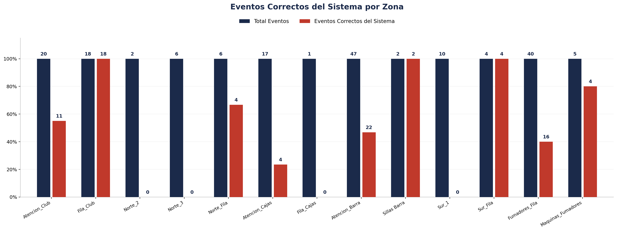
Zona | Fecha | Hora_inicio | Hora_termino | Cámara | Total Eventos | Eventos Registrados por el Sistema | % Eventos Registrados por el Sistema | Eventos NO Registrados (Manuales) | % Eventos NO Registrados (Manuales) | Eventos Correctos del Sistema | % Precisión de Eventos | % Eventos Correctos sobre Registrados | Eventos Malos del Sistema | % Eventos Malos sobre Total | Cobertura Identity | % Cobertura Identity | Identity Unknown | % Identity Unknown | Cobertura Género | % Cobertura Género | Precisión de Género | % Precisión de Género | Cobertura Edad | % Cobertura Edad | Precisión de Edad | % Precisión de Edad
Atencion_Club |  |  |  | 2 | 20 | 20 | 100.00% | 0 | 0.00% | 11 | 55.00% | 55.00% | 9 | 45.00% | 12 | 60.00% | 8 | 40.00% | 12 | 60.00% | 12 | 100.00% | 12 | 60.00% | 12 | 100.00%
Fila_Club |  |  |  | 2 | 18 | 18 | 100.00% | 0 | 0.00% | 18 | 100.00% | 100.00% | 0 | 0.00% | 2 | 11.11% | 16 | 88.89% | 18 | 100.00% | 18 | 100.00% | 18 | 100.00% | 18 | 100.00%
Norte_2 |  |  |  | 3 | 2 | 2 | 100.00% | 0 | 0.00% | 0 | 0.00% | 0.00% | 2 | 100.00% | 2 | 100.00% | 0 | 0.00% | 0 | 0.00% | 0 | 0.00% | 0 | 0.00% | 0 | 0.00%
Norte_3 |  |  |  | 3 | 6 | 6 | 100.00% | 0 | 0.00% | 0 | 0.00% | 0.00% | 6 | 100.00% | 6 | 100.00% | 0 | 0.00% | 0 | 0.00% | 0 | 0.00% | 0 | 0.00% | 0 | 0.00%
Norte_Fila |  |  |  | 3 | 6 | 6 | 100.00% | 0 | 0.00% | 4 | 66.67% | 66.67% | 2 | 33.33% | 2 | 33.33% | 4 | 66.67% | 4 | 66.67% | 2 | 50.00% | 4 | 66.67% | 0 | 0.00%
Atencion_Cajas |  |  |  | 4 | 17 | 17 | 100.00% | 0 | 0.00% | 4 | 23.53% | 23.53% | 13 | 76.47% | 13 | 76.47% | 4 | 23.53% | 4 | 23.53% | 4 | 100.00% | 4 | 23.53% | 0 | 0.00%
Fila_Cajas |  |  |  | 4 | 1 | 1 | 100.00% | 0 | 0.00% | 0 | 0.00% | 0.00% | 1 | 100.00% | 1 | 100.00% | 0 | 0.00% | 0 | 0.00% | 0 | 0.00% | 0 | 0.00% | 0 | 0.00%
Atencion_Barra |  |  |  | 5 | 47 | 47 | 100.00% | 0 | 0.00% | 22 | 46.81% | 46.81% | 25 | 53.19% | 25 | 53.19% | 22 | 46.81% | 20 | 42.55% | 10 | 50.00% | 20 | 42.55% | 6 | 30.00%
Sillas Barra |  |  |  | 5 | 2 | 2 | 100.00% | 0 | 0.00% | 2 | 100.00% | 100.00% | 0 | 0.00% | 0 | 0.00% | 2 | 100.00% | 0 | 0.00% | 0 | 0.00% | 0 | 0.00% | 0 | 0.00%
Sur_1 |  |  |  | 6 | 10 | 10 | 100.00% | 0 | 0.00% | 0 | 0.00% | 0.00% | 10 | 100.00% | 10 | 100.00% | 0 | 0.00% | 0 | 0.00% | 0 | 0.00% | 0 | 0.00% | 0 | 0.00%
Sur_Fila |  |  |  | 6 | 4 | 4 | 100.00% | 0 | 0.00% | 4 | 100.00% | 100.00% | 0 | 0.00% | 4 | 100.00% | 0 | 0.00% | 4 | 100.00% | 2 | 50.00% | 4 | 100.00% | 2 | 50.00%
Fumadores_Fila |  |  |  | 7 | 40 | 40 | 100.00% | 0 | 0.00% | 16 | 40.00% | 40.00% | 24 | 60.00% | 24 | 60.00% | 16 | 40.00% | 0 | 0.00% | 0 | 0.00% | 0 | 0.00% | 0 | 0.00%
Maquinas_Fumadores |  |  |  | 7 | 5 | 5 | 100.00% | 0 | 0.00% | 4 | 80.00% | 80.00% | 1 | 20.00% | 1 | 20.00% | 4 | 80.00% | 0 | 0.00% | 0 | 0.00% | 0 | 0.00% | 0 | 0.00%

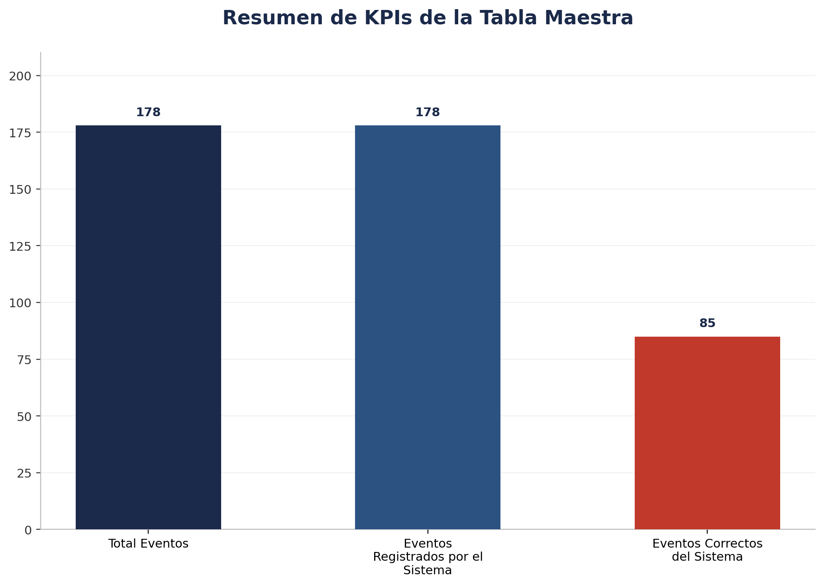
Zona | Fecha | Hora_inicio | Hora_termino | Cámara | Total Eventos | Eventos Registrados por el Sistema | % Eventos Registrados por el Sistema | Eventos NO Registrados (Manuales) | % Eventos NO Registrados (Manuales) | Eventos Correctos del Sistema | % Precisión de Eventos | % Eventos Correctos sobre Registrados | Eventos Malos del Sistema | % Eventos Malos sobre Total | Cobertura Identity | % Cobertura Identity | Identity Unknown | % Identity Unknown | Cobertura Género | % Cobertura Género | Precisión de Género | % Precisión de Género | Cobertura Edad | % Cobertura Edad | Precisión de Edad | % Precisión de Edad | Tipo_sensor
TOTAL |  |  |  |  | 178 | 178 | 100.00% | 0 | 0.00% | 85 | 47.75% | 47.75% | 93 | 52.25% | 102 | 57.30% | 76 | 42.70% | 62 | 34.83% | 48 | 77.42% | 62 | 34.83% | 38 | 61.29%

Por Camara
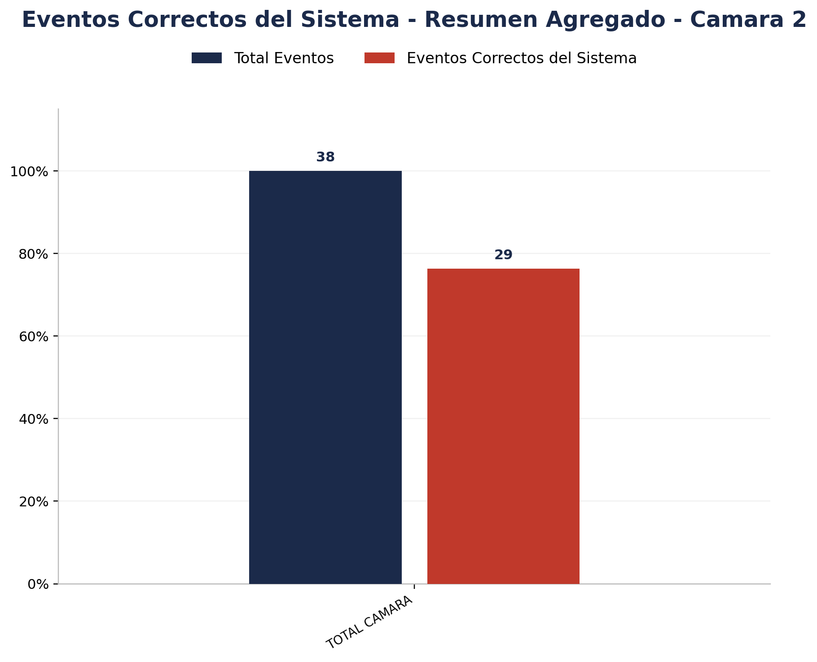

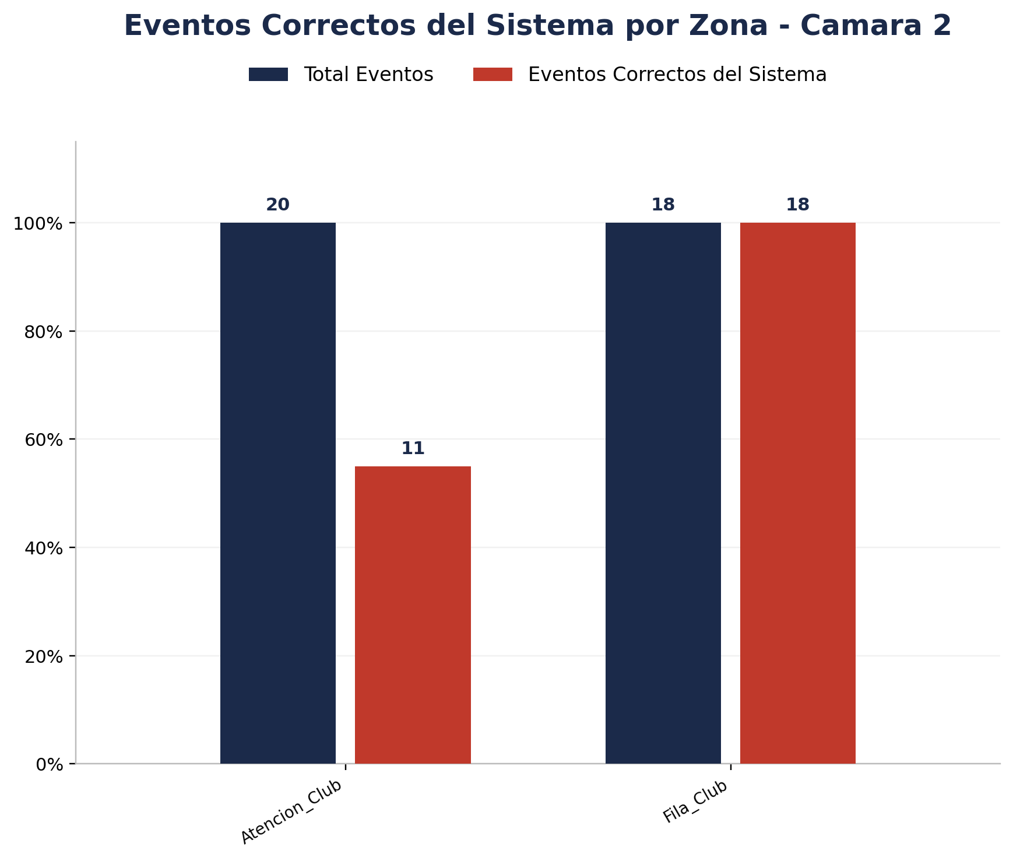
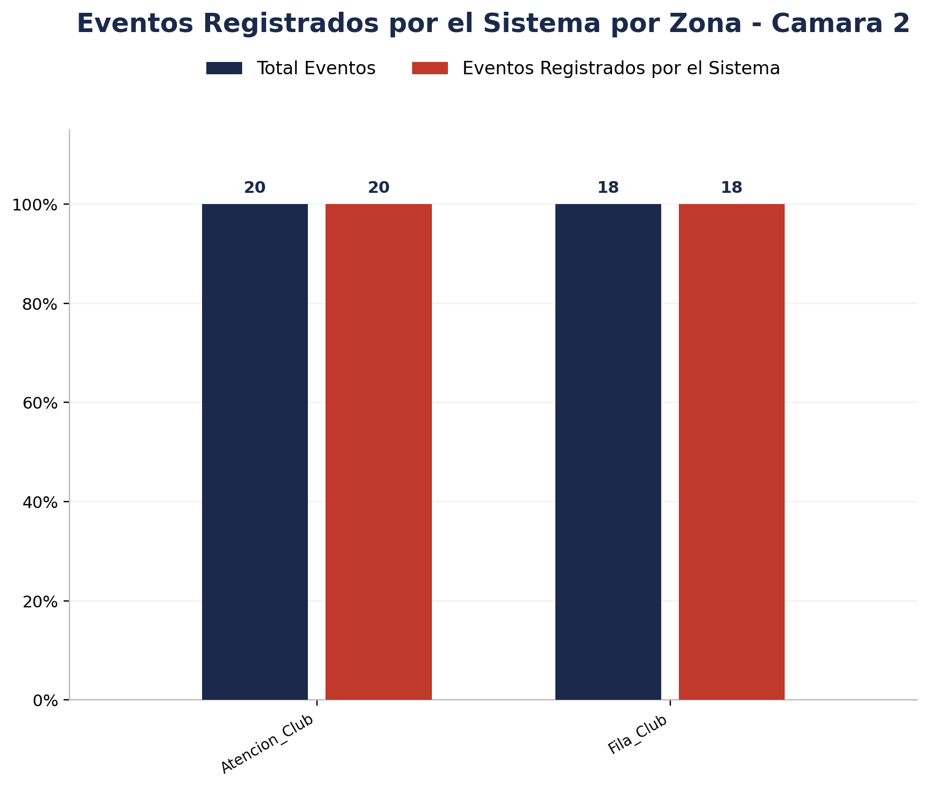
Zona | Total eventos | Eventos registrados por el sistema | Precision de eventos | Eventos no registrados por el sistema
Atencion_Club | 20 | 20 | 11 de 20 (55.00%) | 0
Fila_Club | 18 | 18 | 18 de 18 (100.00%) | 0

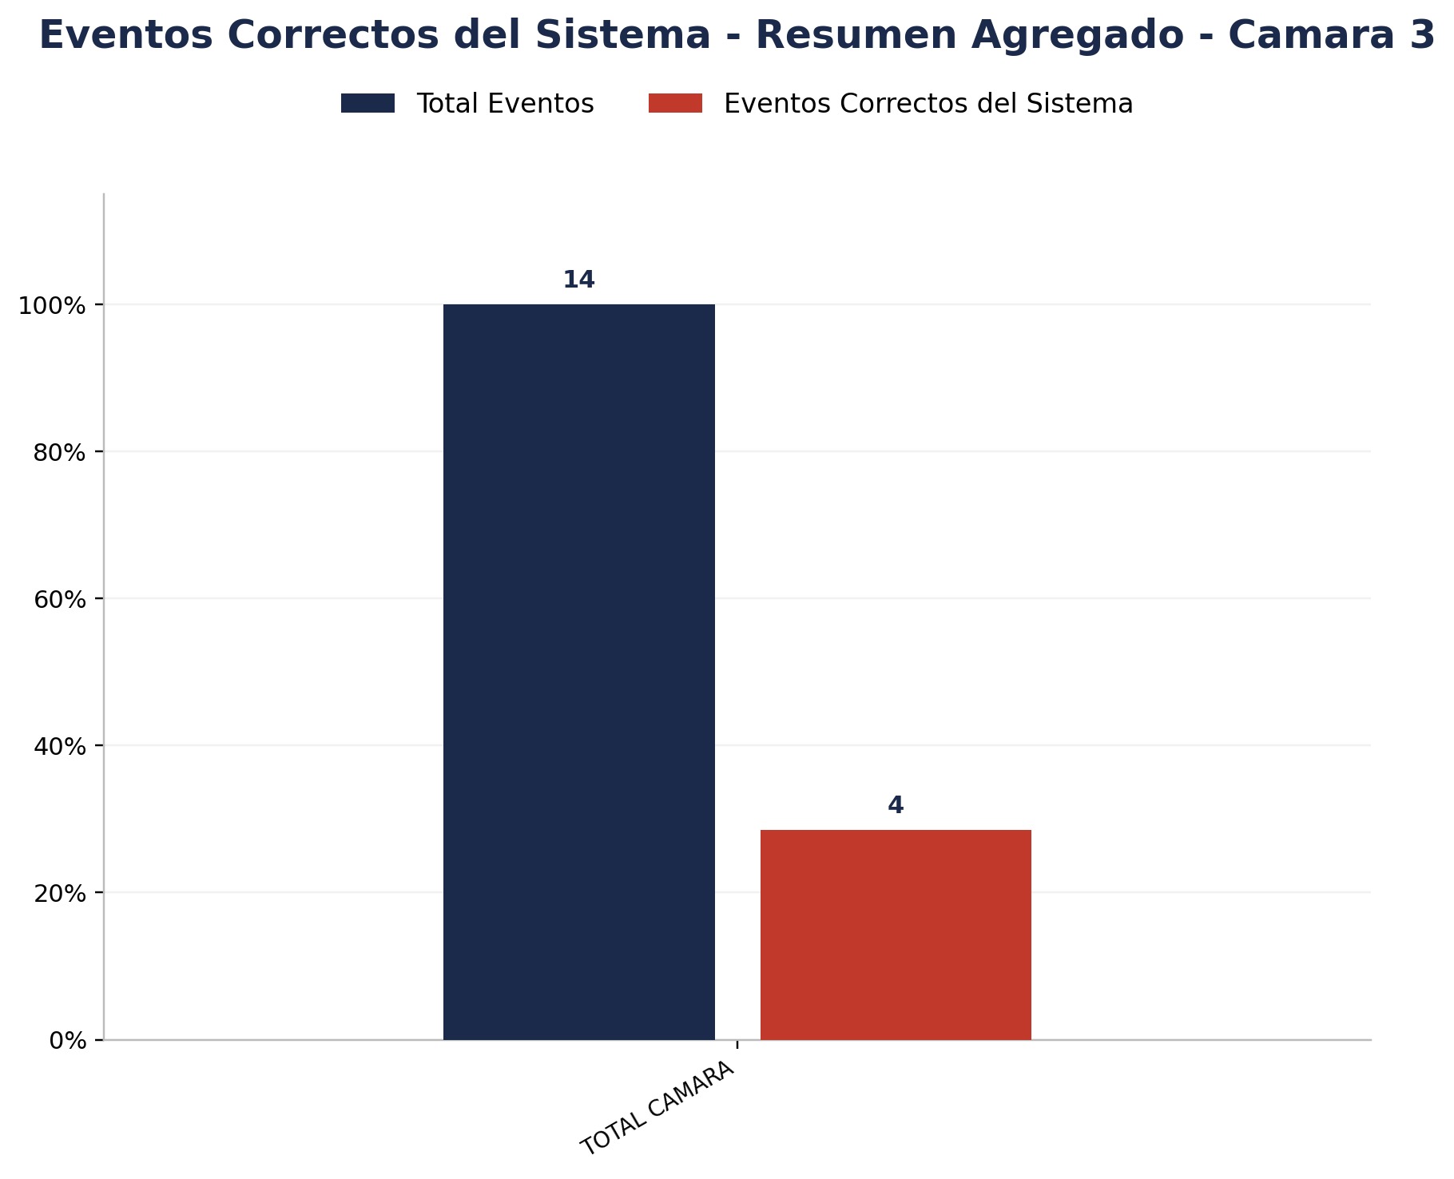

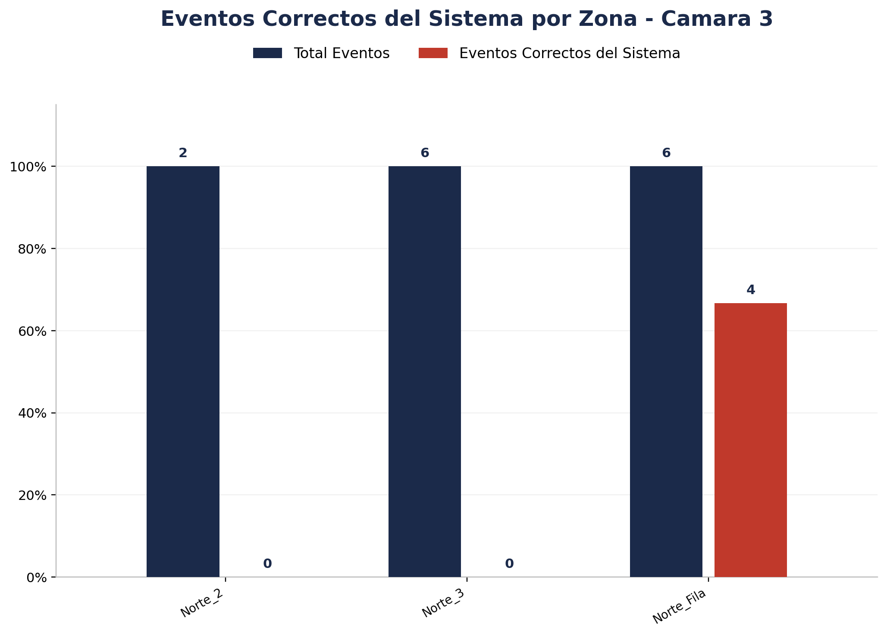
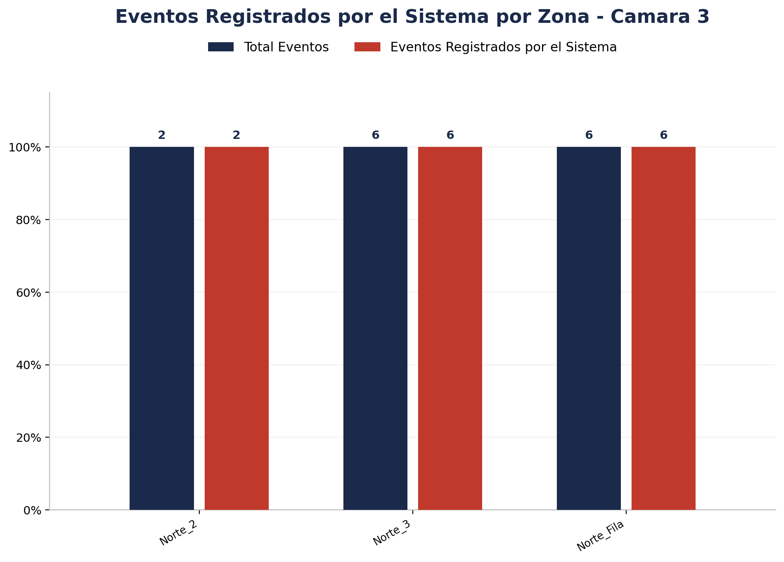
Zona | Total eventos | Eventos registrados por el sistema | Precision de eventos | Eventos no registrados por el sistema
Norte_2 | 2 | 2 | 0 de 2 (0.00%) | 0
Norte_3 | 6 | 6 | 0 de 6 (0.00%) | 0
Norte_Fila | 6 | 6 | 4 de 6 (66.67%) | 0

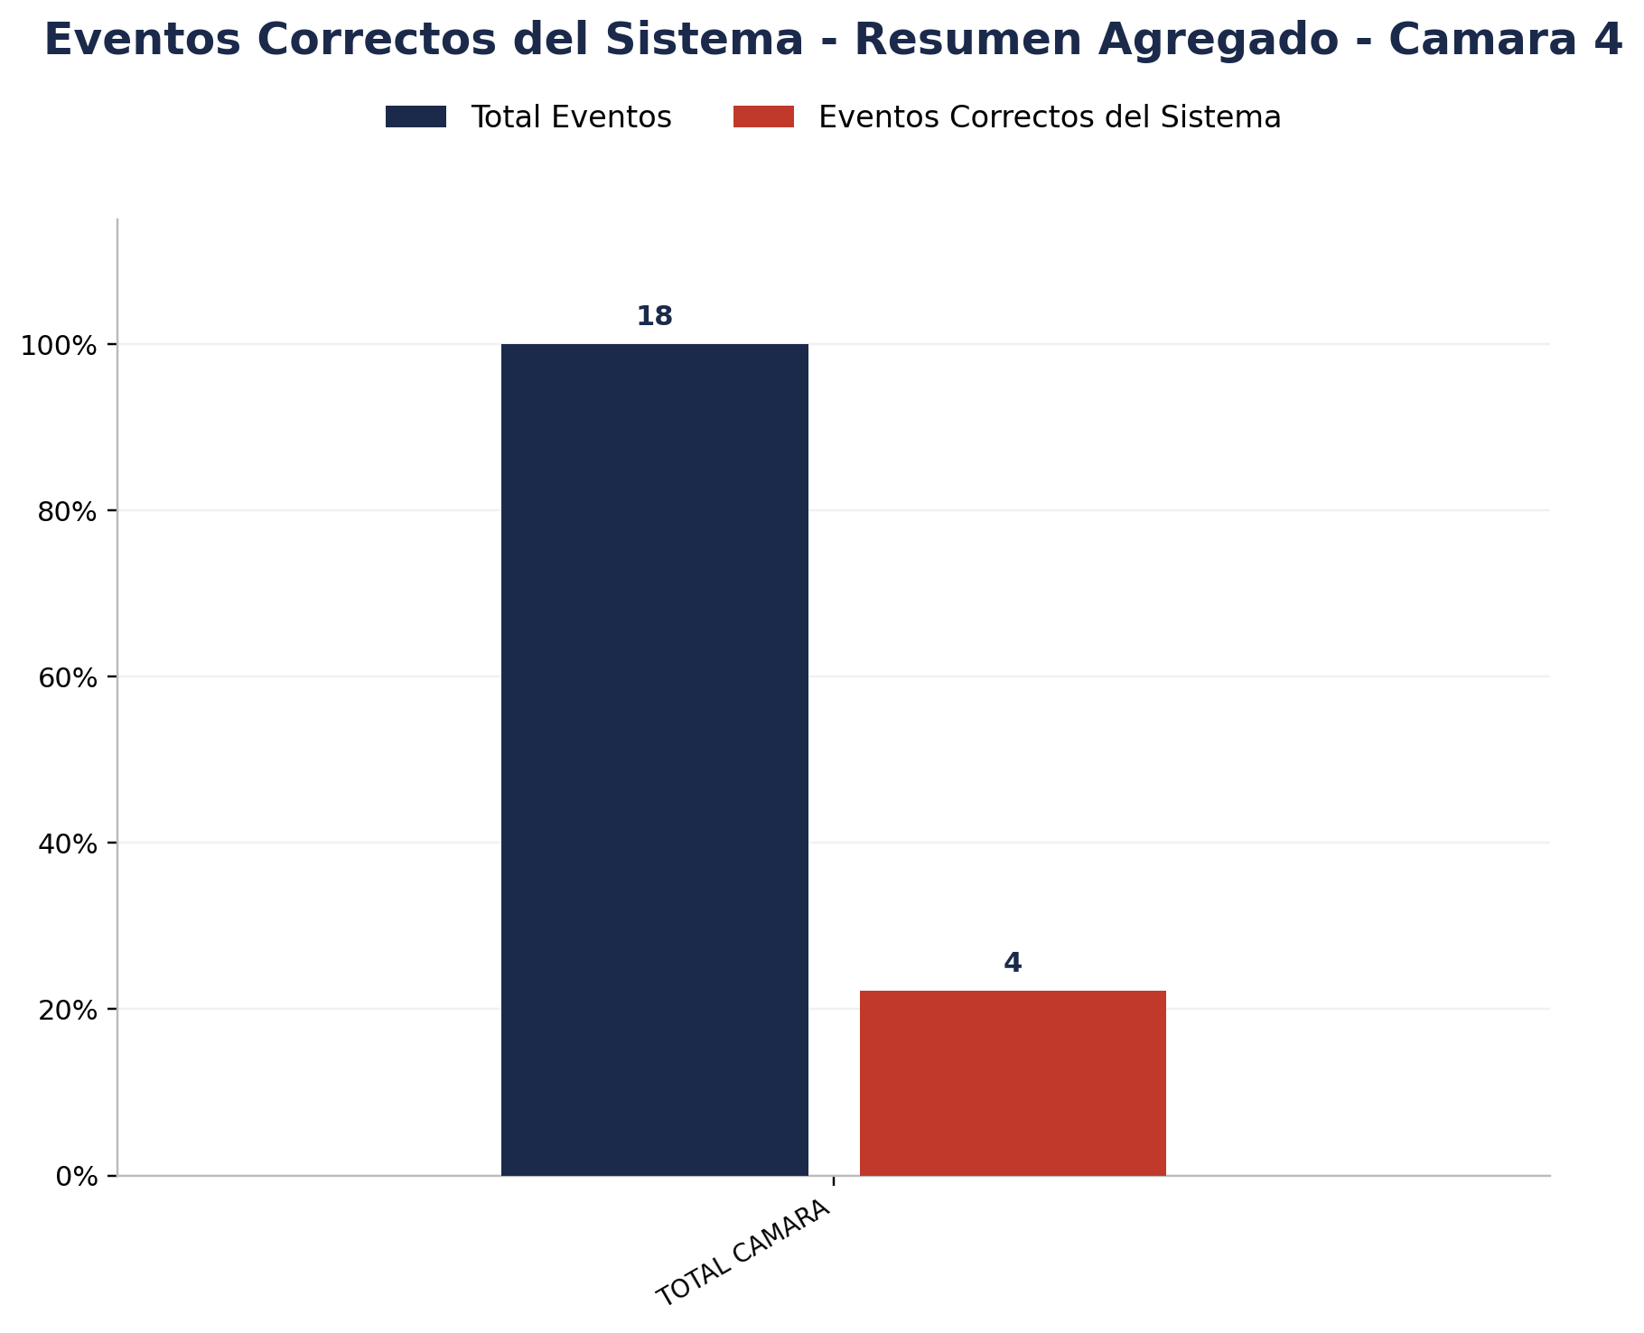

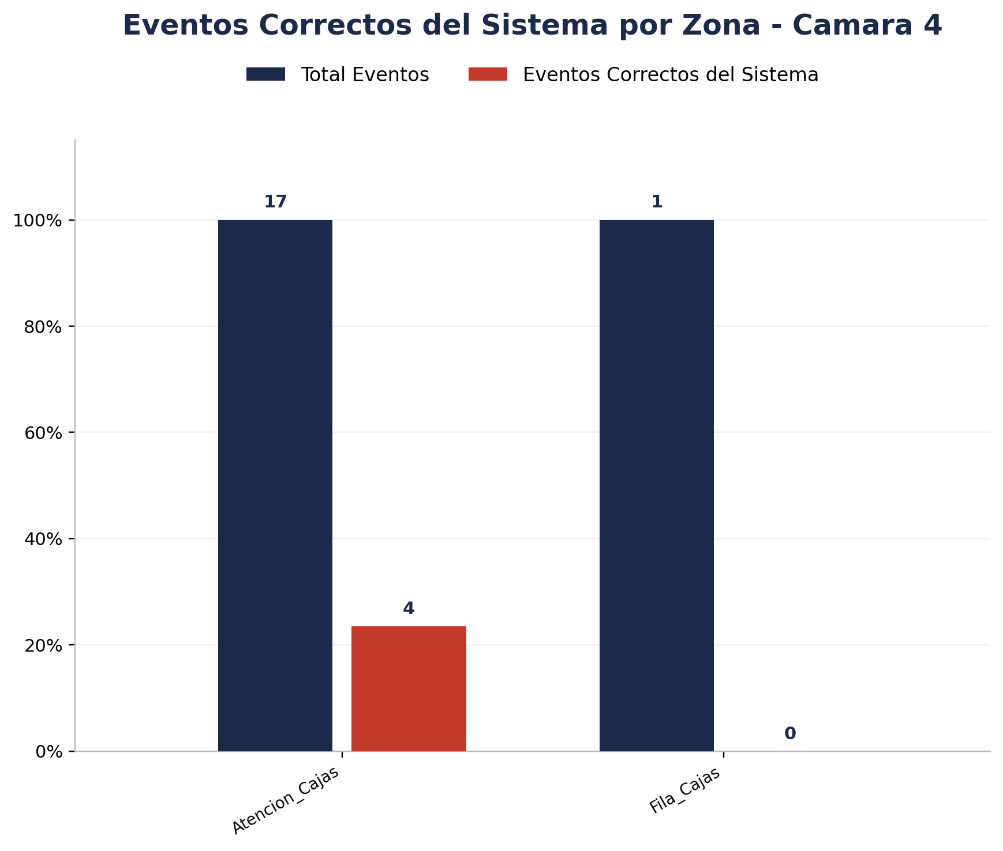

Zona | Total eventos | Eventos registrados por el sistema | Precision de eventos | Eventos no registrados por el sistema
Atencion_Cajas | 17 | 17 | 4 de 17 (23.53%) | 0
Fila_Cajas | 1 | 1 | 0 de 1 (0.00%) | 0

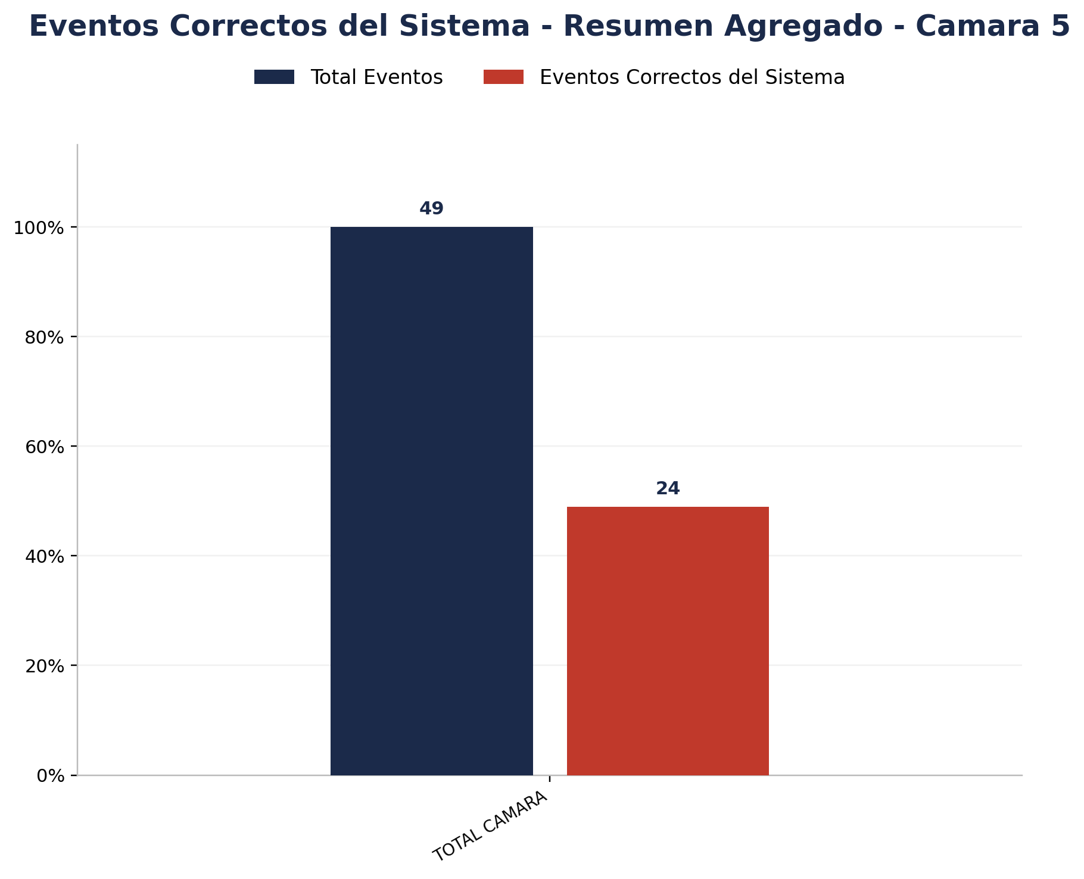

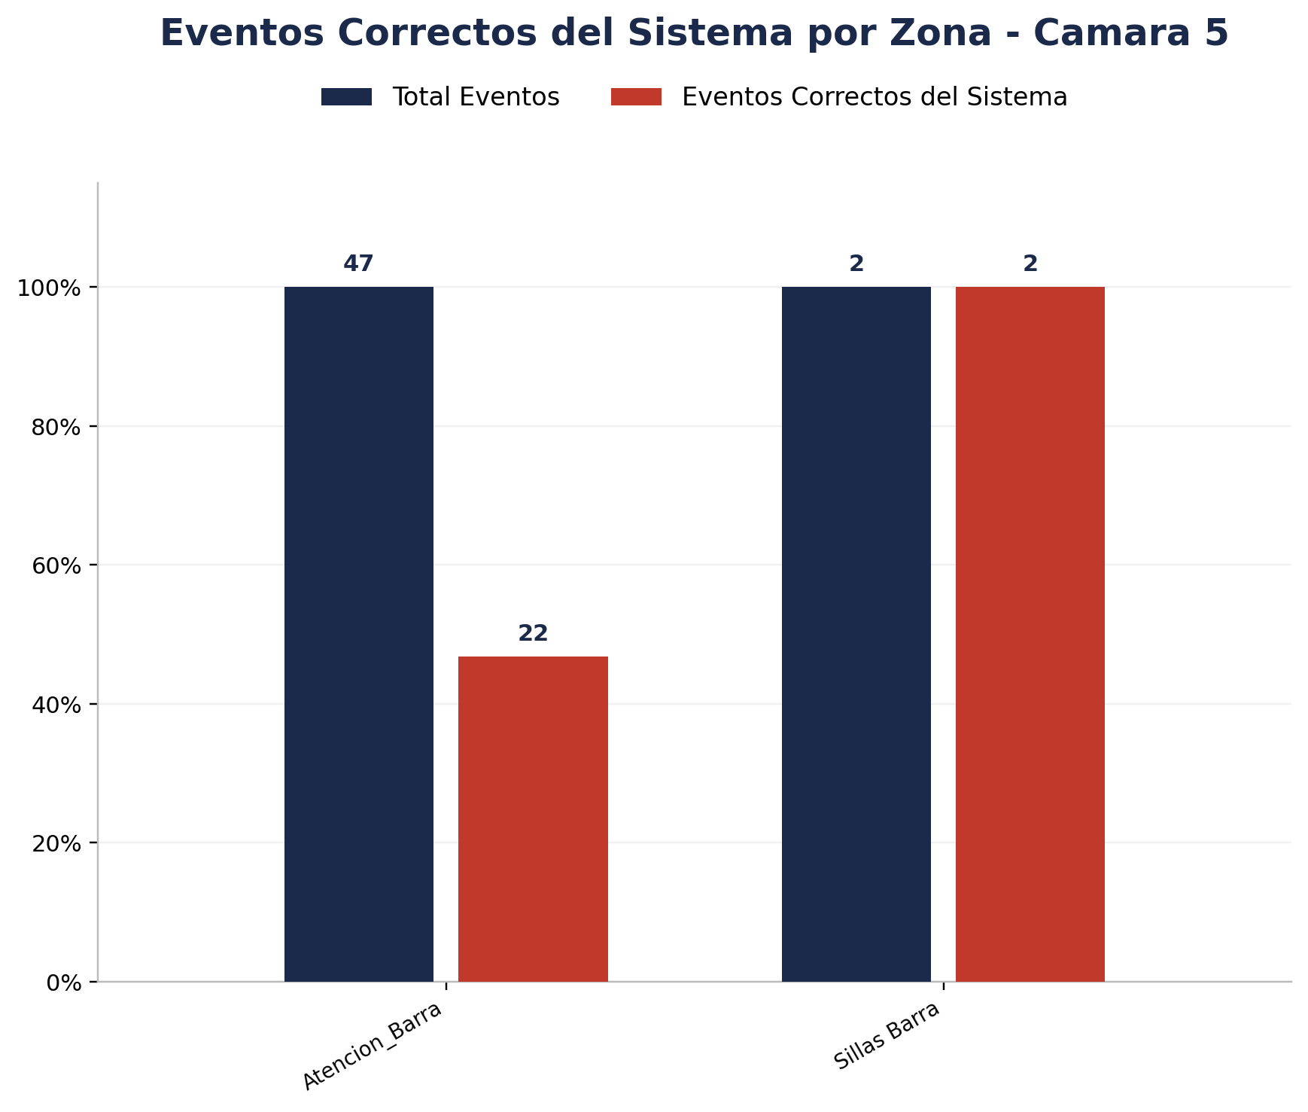

Zona | Total eventos | Eventos registrados por el sistema | Precision de eventos | Eventos no registrados por el sistema
Atencion_Barra | 47 | 47 | 22 de 47 (46.81%) | 0
Sillas Barra | 2 | 2 | 2 de 2 (100.00%) | 0



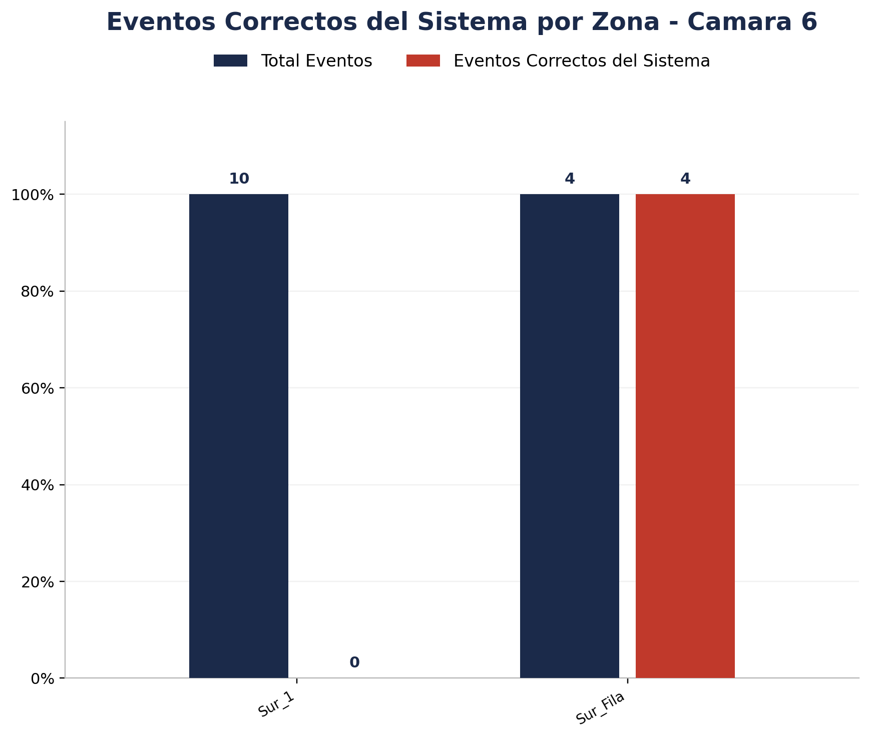
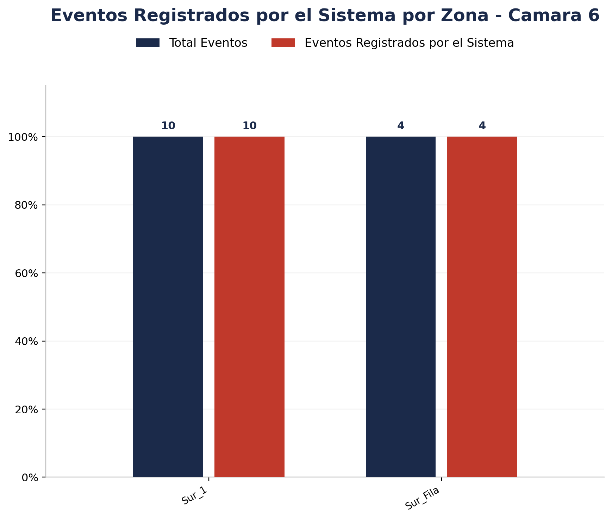
Zona | Total eventos | Eventos registrados por el sistema | Precision de eventos | Eventos no registrados por el sistema
Sur_1 | 10 | 10 | 0 de 10 (0.00%) | 0
Sur_Fila | 4 | 4 | 4 de 4 (100.00%) | 0



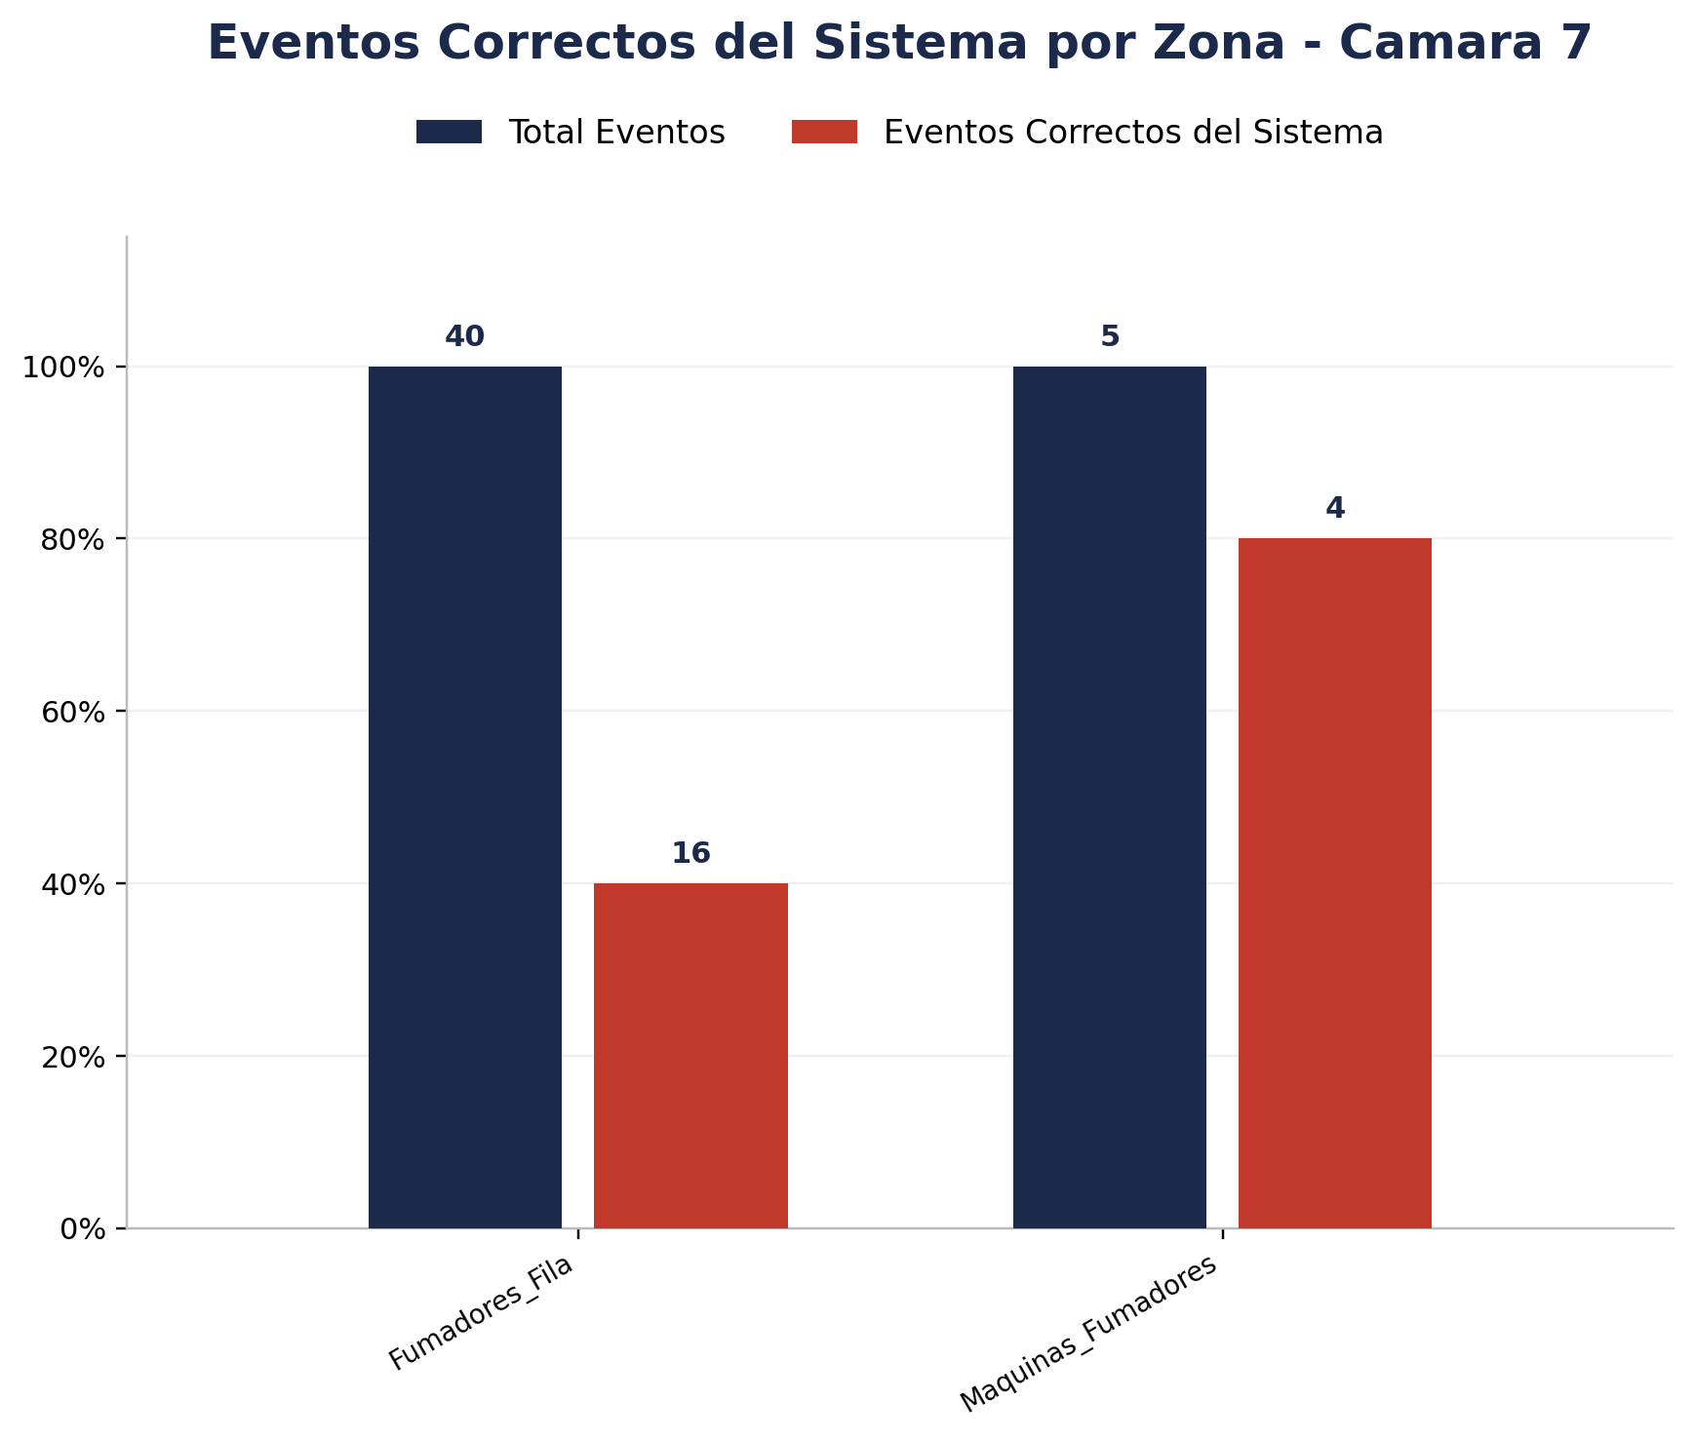
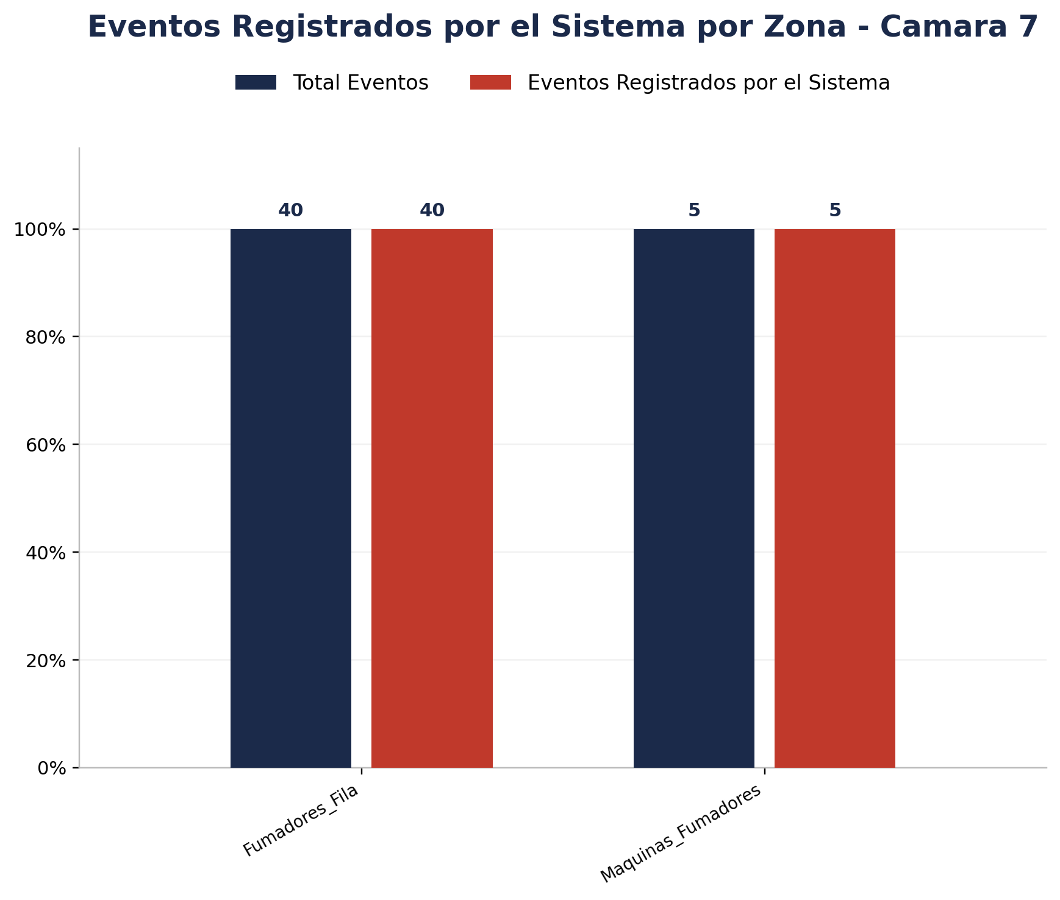
Zona | Total eventos | Eventos registrados por el sistema | Precision de eventos | Eventos no registrados por el sistema
Fumadores_Fila | 40 | 40 | 16 de 40 (40.00%) | 0
Maquinas_Fumadores | 5 | 5 | 4 de 5 (80.00%) | 0

Detalle por Zona
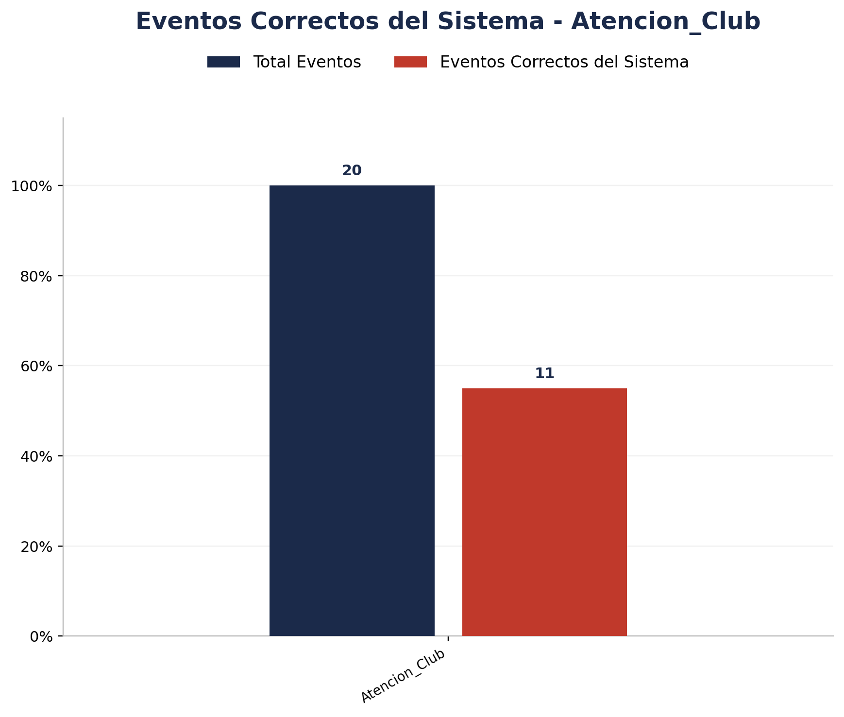
Zona | Total eventos | Eventos registrados por el sistema | Precision de eventos | Eventos no registrados por el sistema
Atencion_Club | 20 | 20 | 11 de 20 (55.00%) | 0

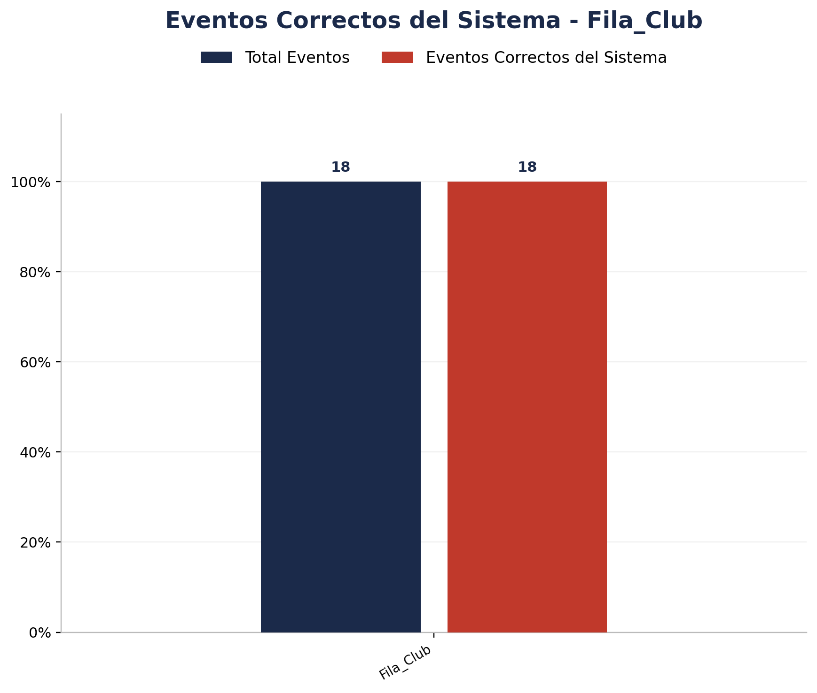
Zona | Total eventos | Eventos registrados por el sistema | Precision de eventos | Eventos no registrados por el sistema
Fila_Club | 18 | 18 | 18 de 18 (100.00%) | 0

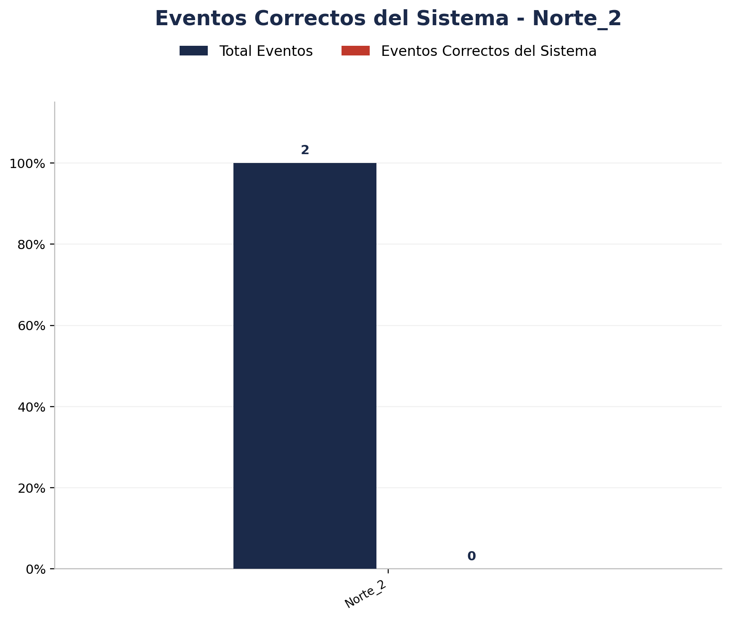
Zona | Total eventos | Eventos registrados por el sistema | Precision de eventos | Eventos no registrados por el sistema
Norte_2 | 2 | 2 | 0 de 2 (0.00%) | 0


Zona | Total eventos | Eventos registrados por el sistema | Precision de eventos | Eventos no registrados por el sistema
Norte_3 | 6 | 6 | 0 de 6 (0.00%) | 0

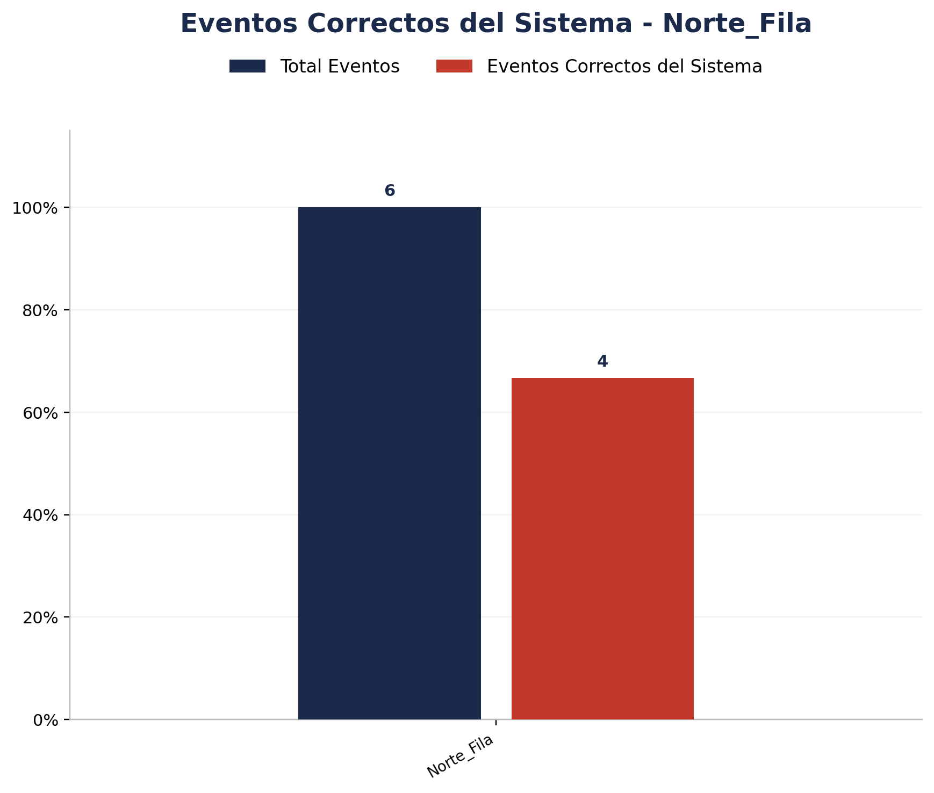
Zona | Total eventos | Eventos registrados por el sistema | Precision de eventos | Eventos no registrados por el sistema
Norte_Fila | 6 | 6 | 4 de 6 (66.67%) | 0

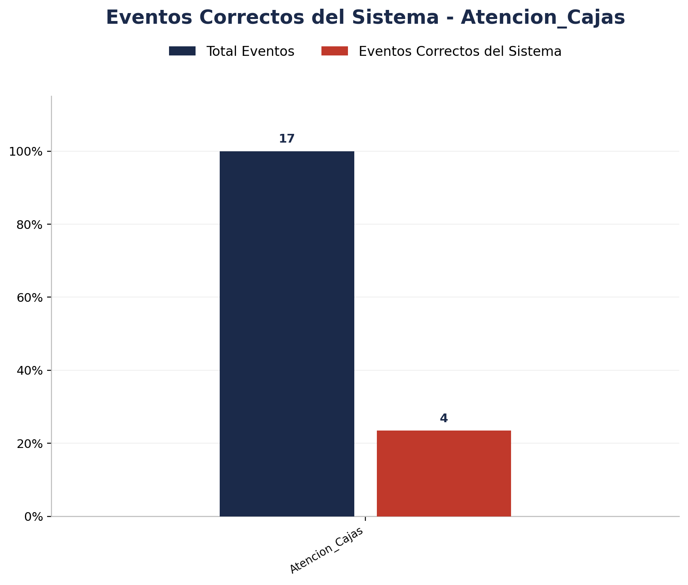
Zona | Total eventos | Eventos registrados por el sistema | Precision de eventos | Eventos no registrados por el sistema
Atencion_Cajas | 17 | 17 | 4 de 17 (23.53%) | 0

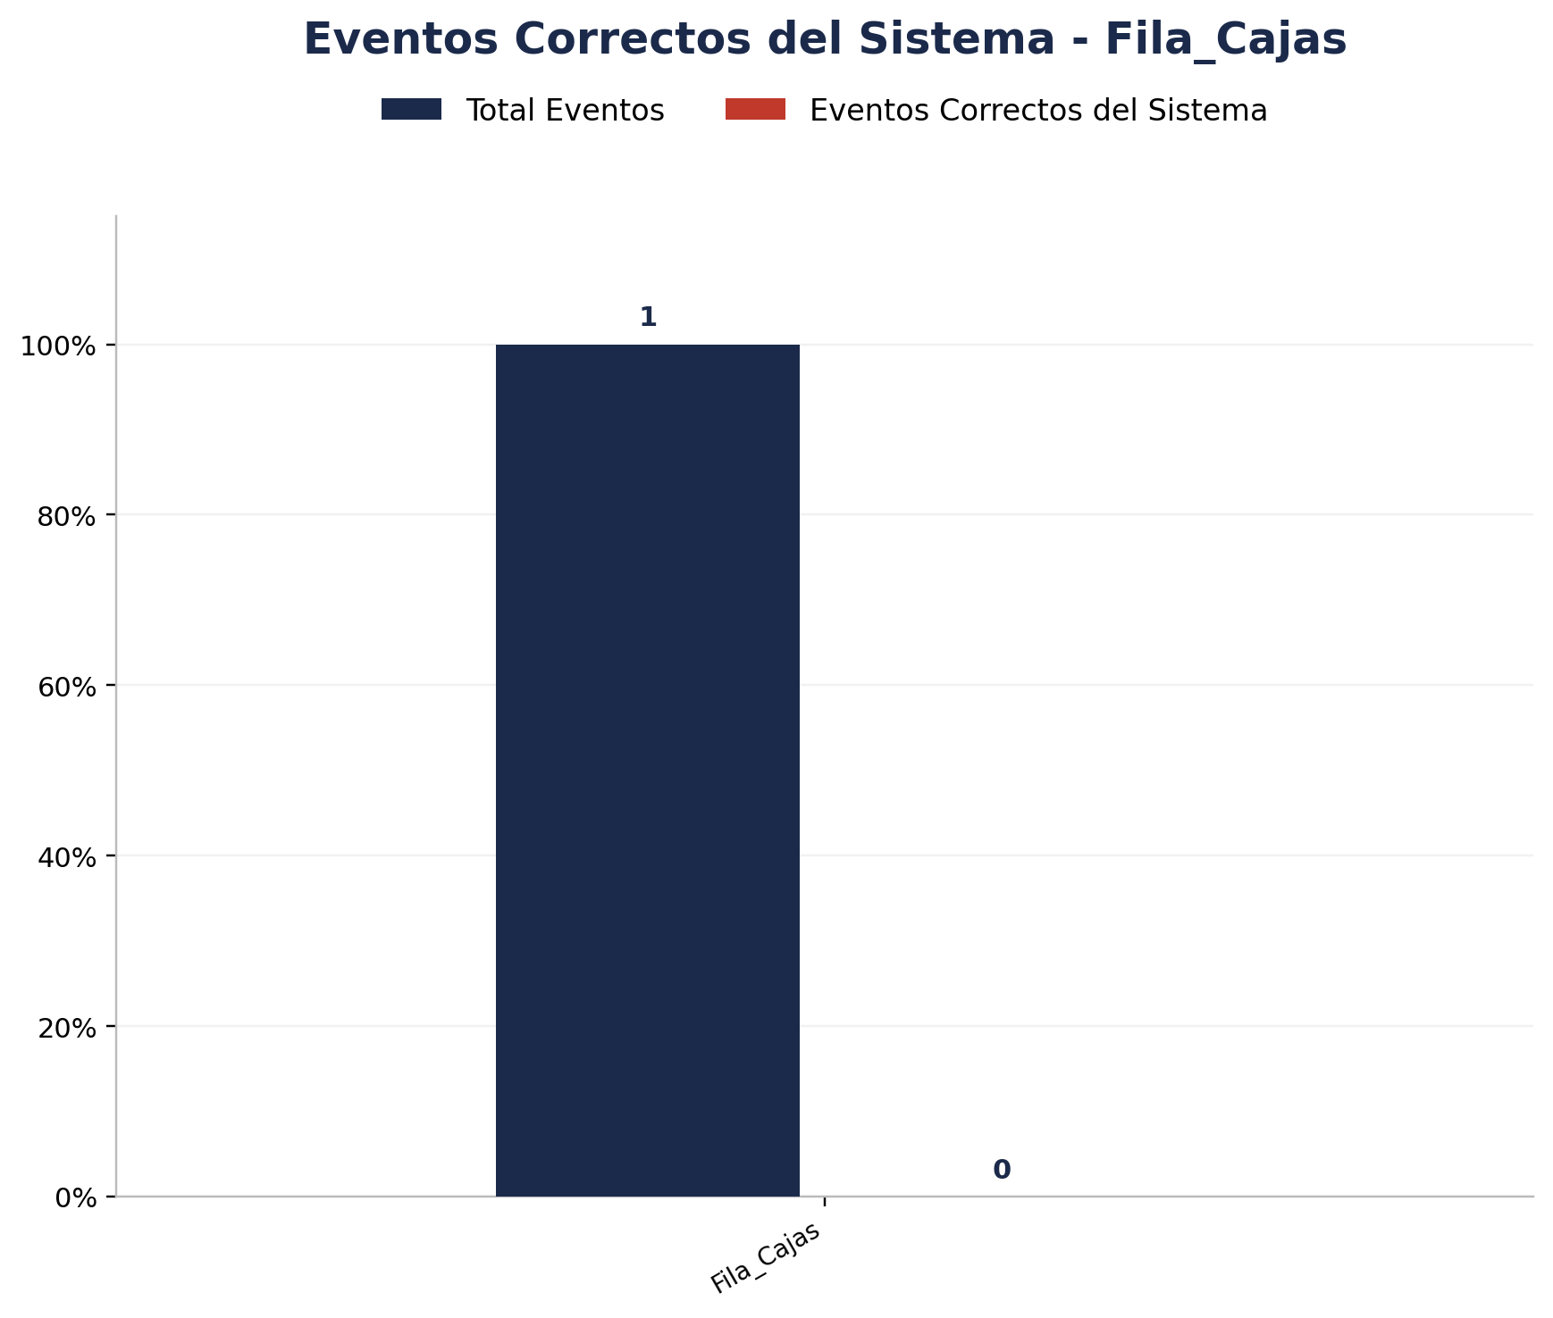
Zona | Total eventos | Eventos registrados por el sistema | Precision de eventos | Eventos no registrados por el sistema
Fila_Cajas | 1 | 1 | 0 de 1 (0.00%) | 0

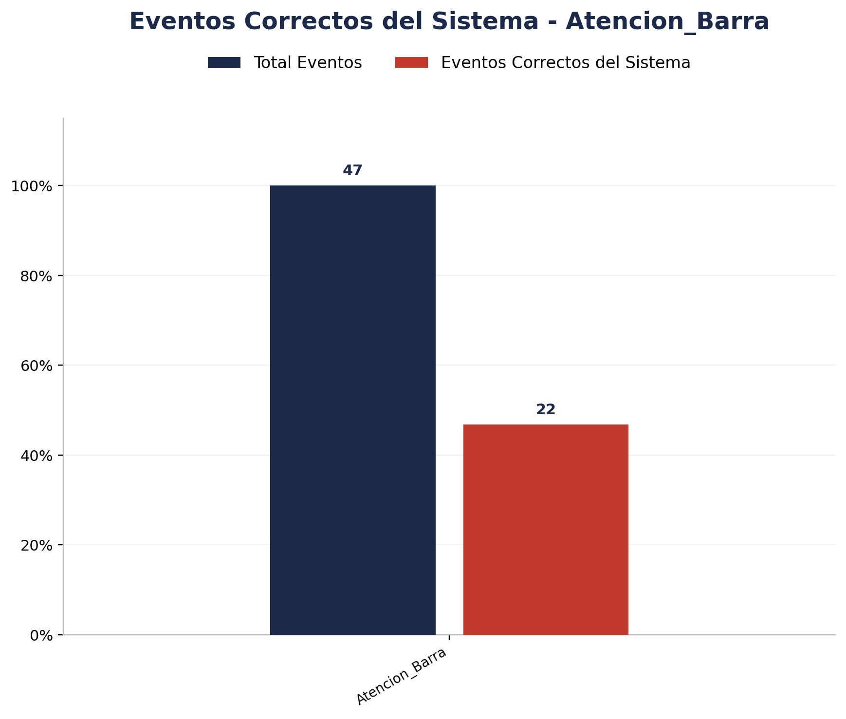
Zona | Total eventos | Eventos registrados por el sistema | Precision de eventos | Eventos no registrados por el sistema
Atencion_Barra | 47 | 47 | 22 de 47 (46.81%) | 0


Zona | Total eventos | Eventos registrados por el sistema | Precision de eventos | Eventos no registrados por el sistema
Sillas Barra | 2 | 2 | 2 de 2 (100.00%) | 0

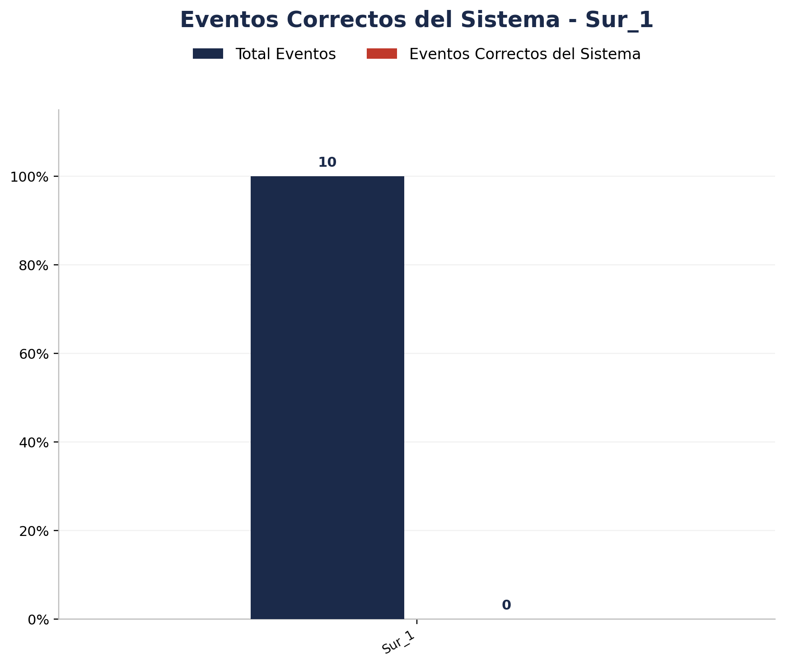
Zona | Total eventos | Eventos registrados por el sistema | Precision de eventos | Eventos no registrados por el sistema
Sur_1 | 10 | 10 | 0 de 10 (0.00%) | 0

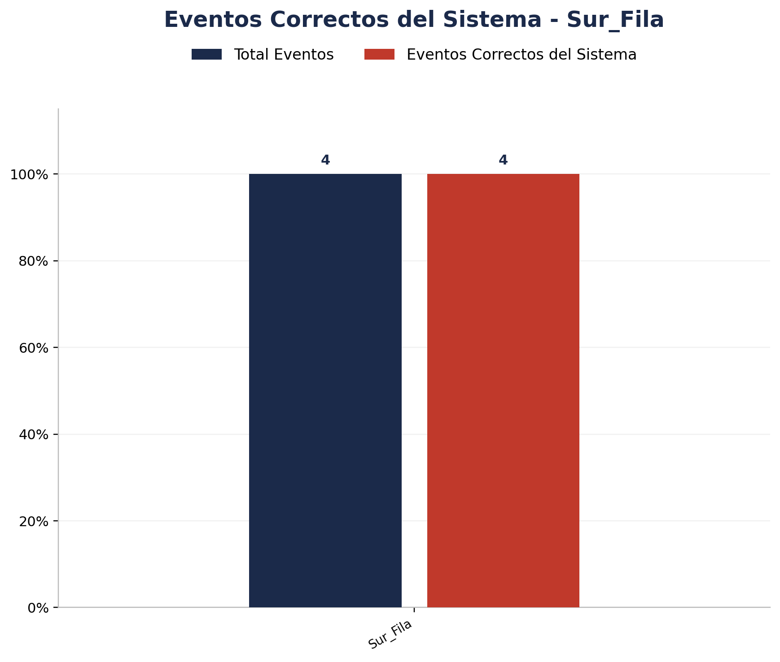
Zona | Total eventos | Eventos registrados por el sistema | Precision de eventos | Eventos no registrados por el sistema
Sur_Fila | 4 | 4 | 4 de 4 (100.00%) | 0

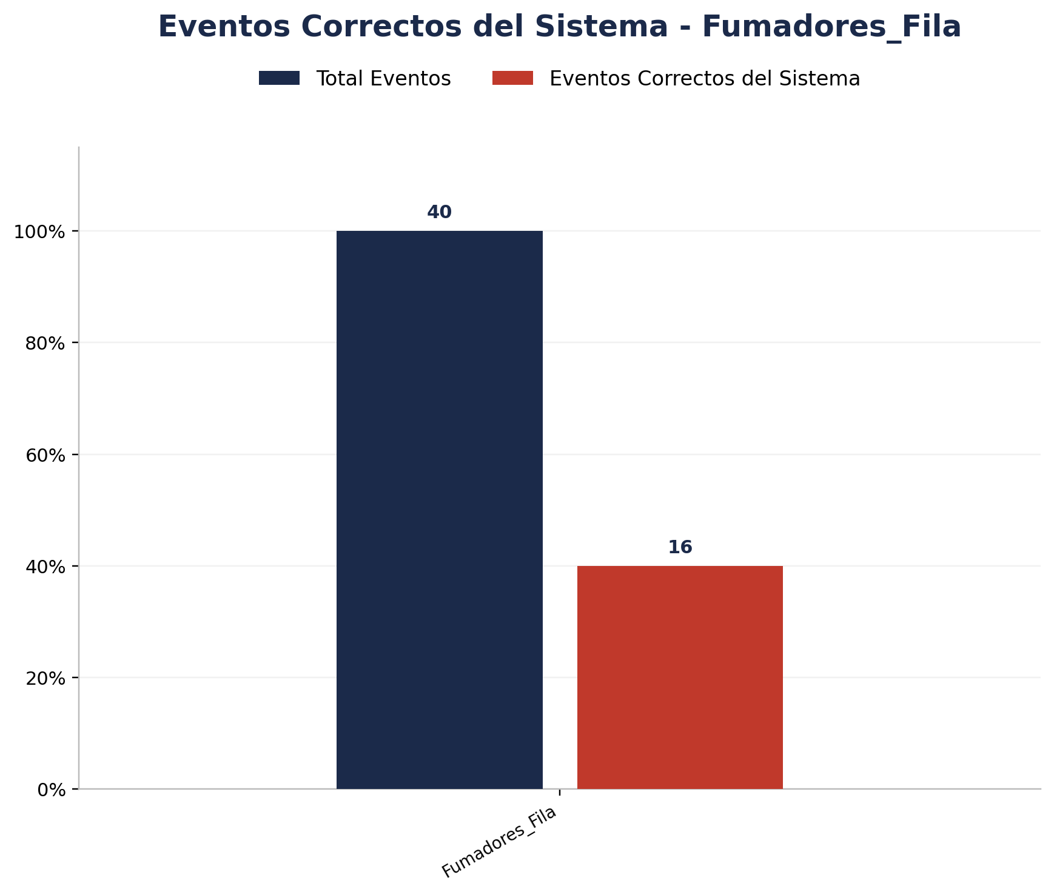
Zona | Total eventos | Eventos registrados por el sistema | Precision de eventos | Eventos no registrados por el sistema
Fumadores_Fila | 40 | 40 | 16 de 40 (40.00%) | 0

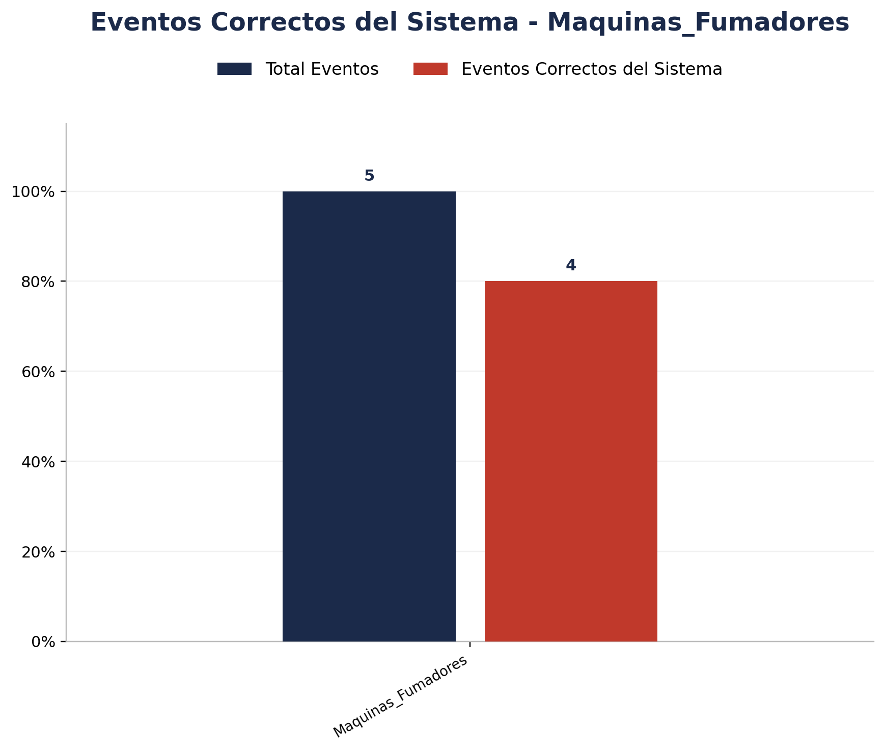
Zona | Total eventos | Eventos registrados por el sistema | Precision de eventos | Eventos no registrados por el sistema
Maquinas_Fumadores | 5 | 5 | 4 de 5 (80.00%) | 0

Analisis de Unknowns
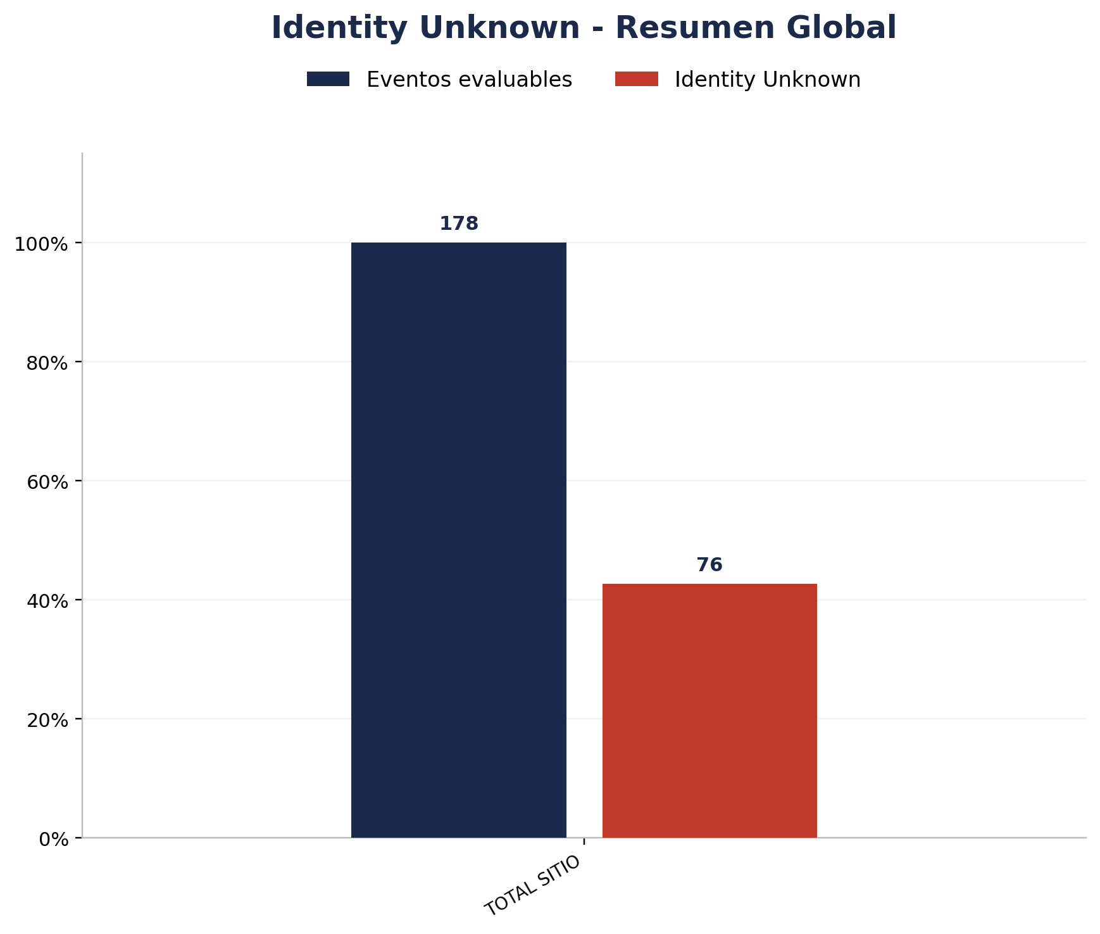
Zona | Eventos Registrados por el Sistema | Identity Unknown | % Identity Unknown
TOTAL | 178 | 76 | 42.70%

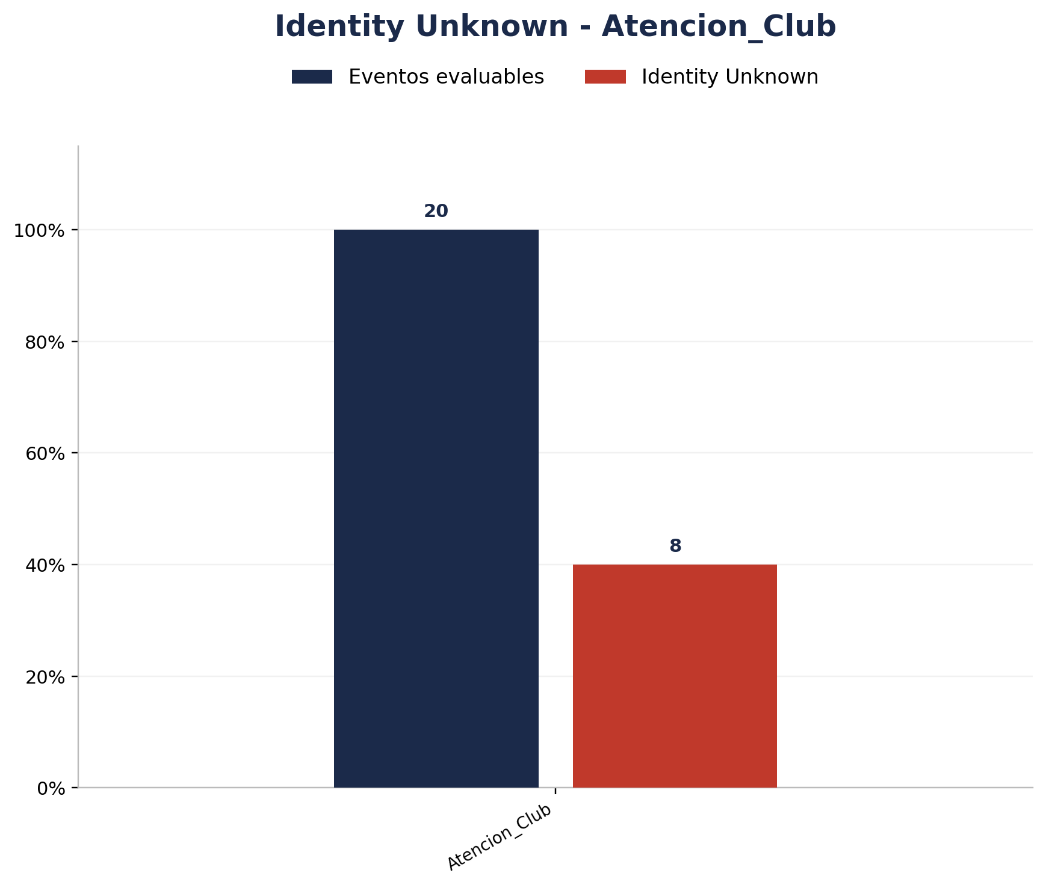
Zona | Eventos Registrados por el Sistema | Identity Unknown | % Identity Unknown
Atencion_Club | 20 | 8 | 40.00%

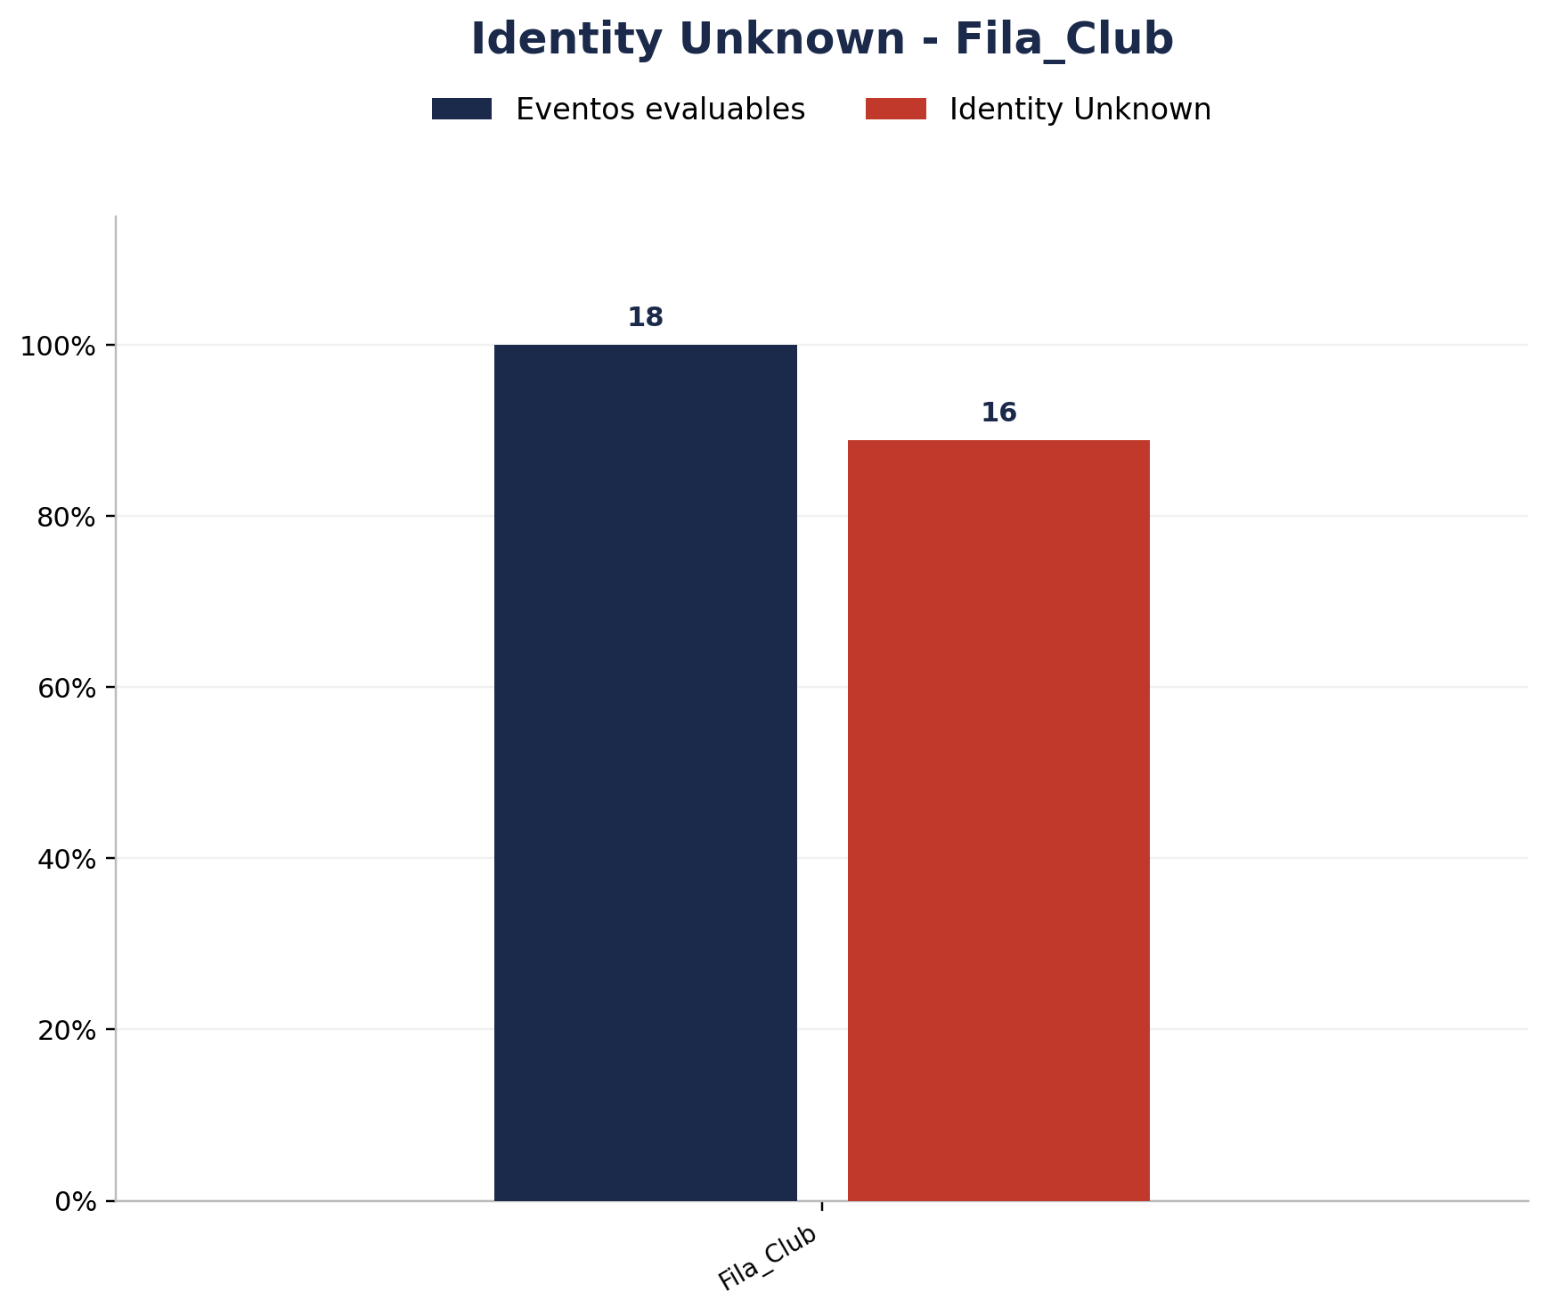
Zona | Eventos Registrados por el Sistema | Identity Unknown | % Identity Unknown
Fila_Club | 18 | 16 | 88.89%

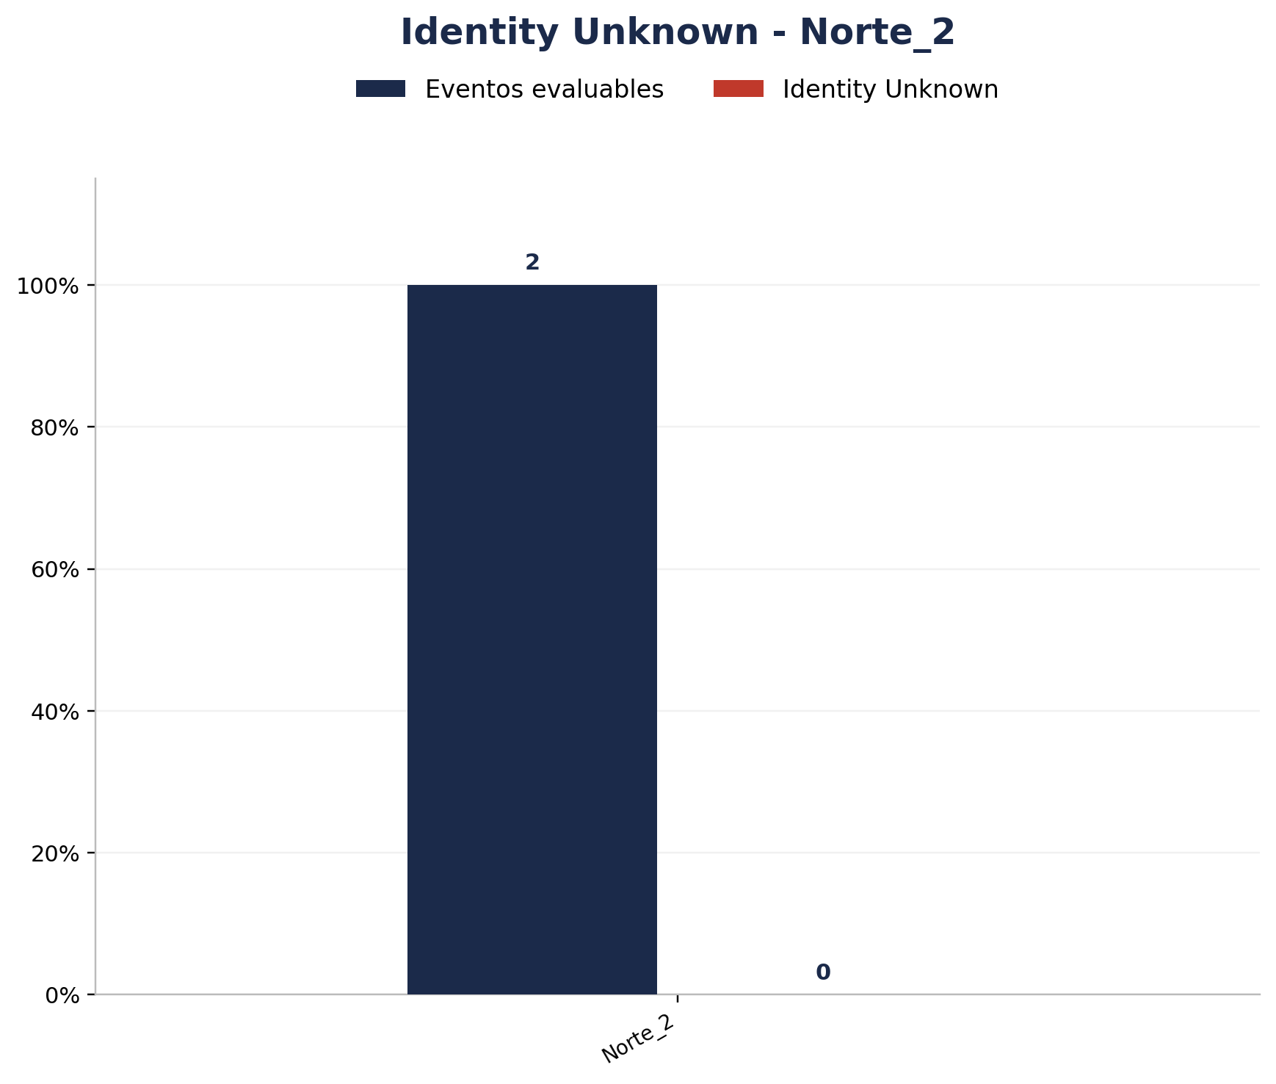
Zona | Eventos Registrados por el Sistema | Identity Unknown | % Identity Unknown
Norte_2 | 2 | 0 | 0.00%


Zona | Eventos Registrados por el Sistema | Identity Unknown | % Identity Unknown
Norte_3 | 6 | 0 | 0.00%

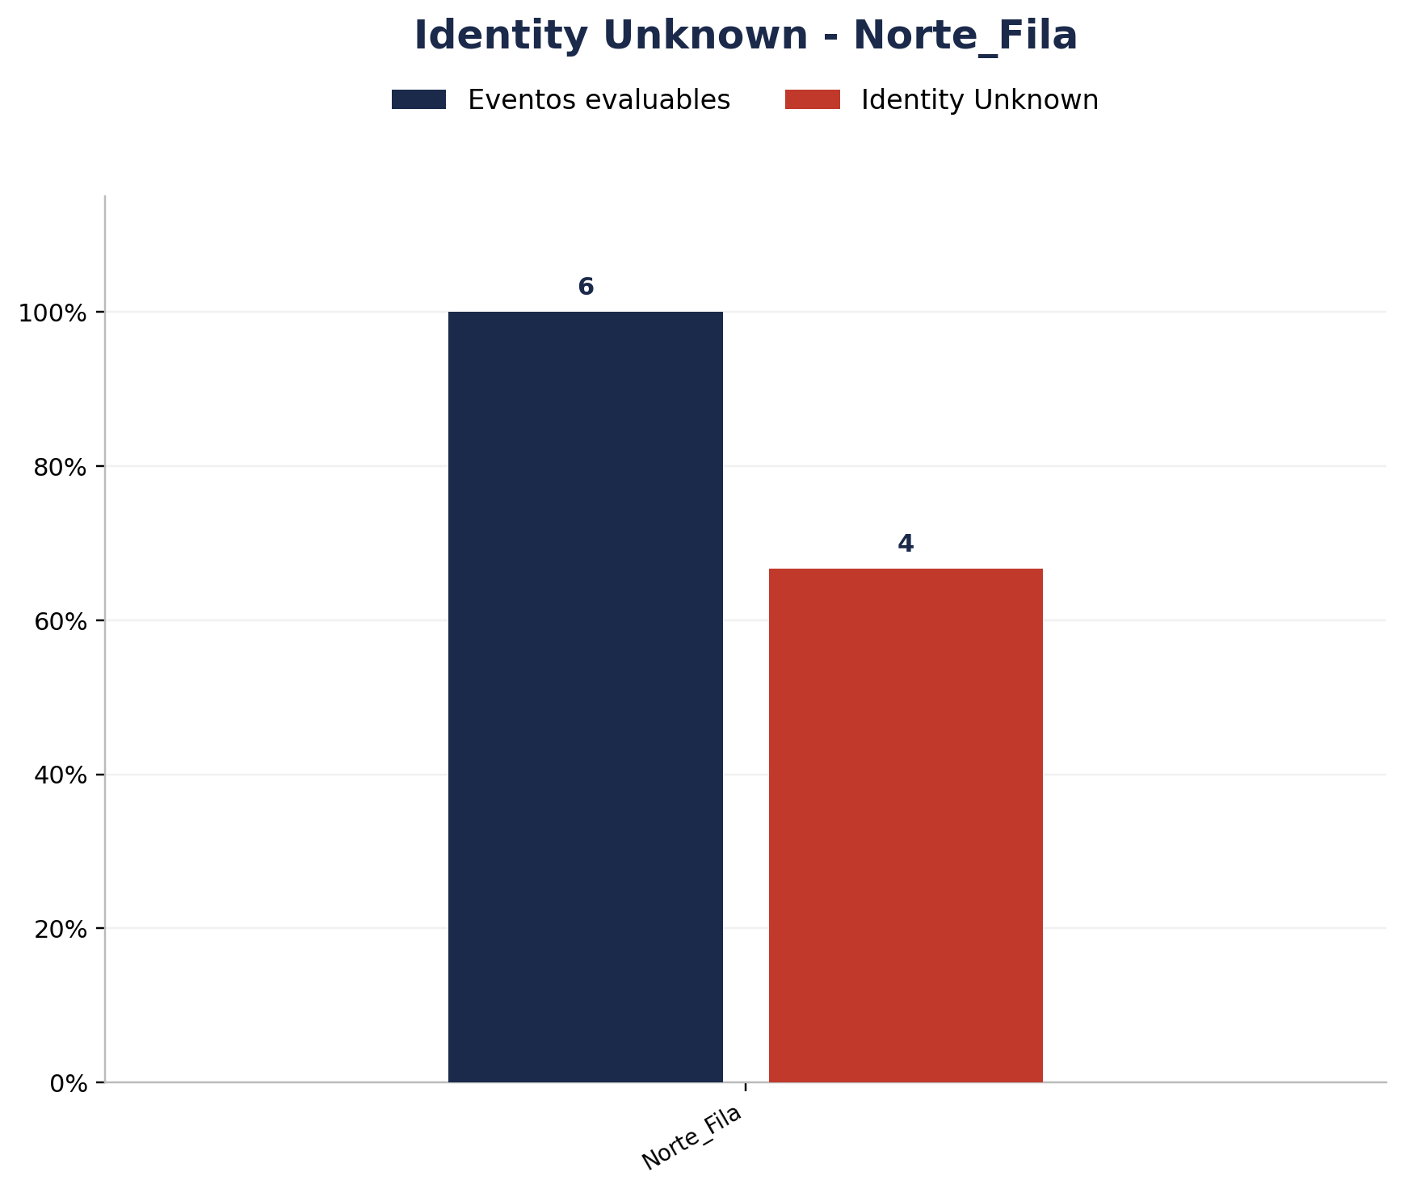
Zona | Eventos Registrados por el Sistema | Identity Unknown | % Identity Unknown
Norte_Fila | 6 | 4 | 66.67%

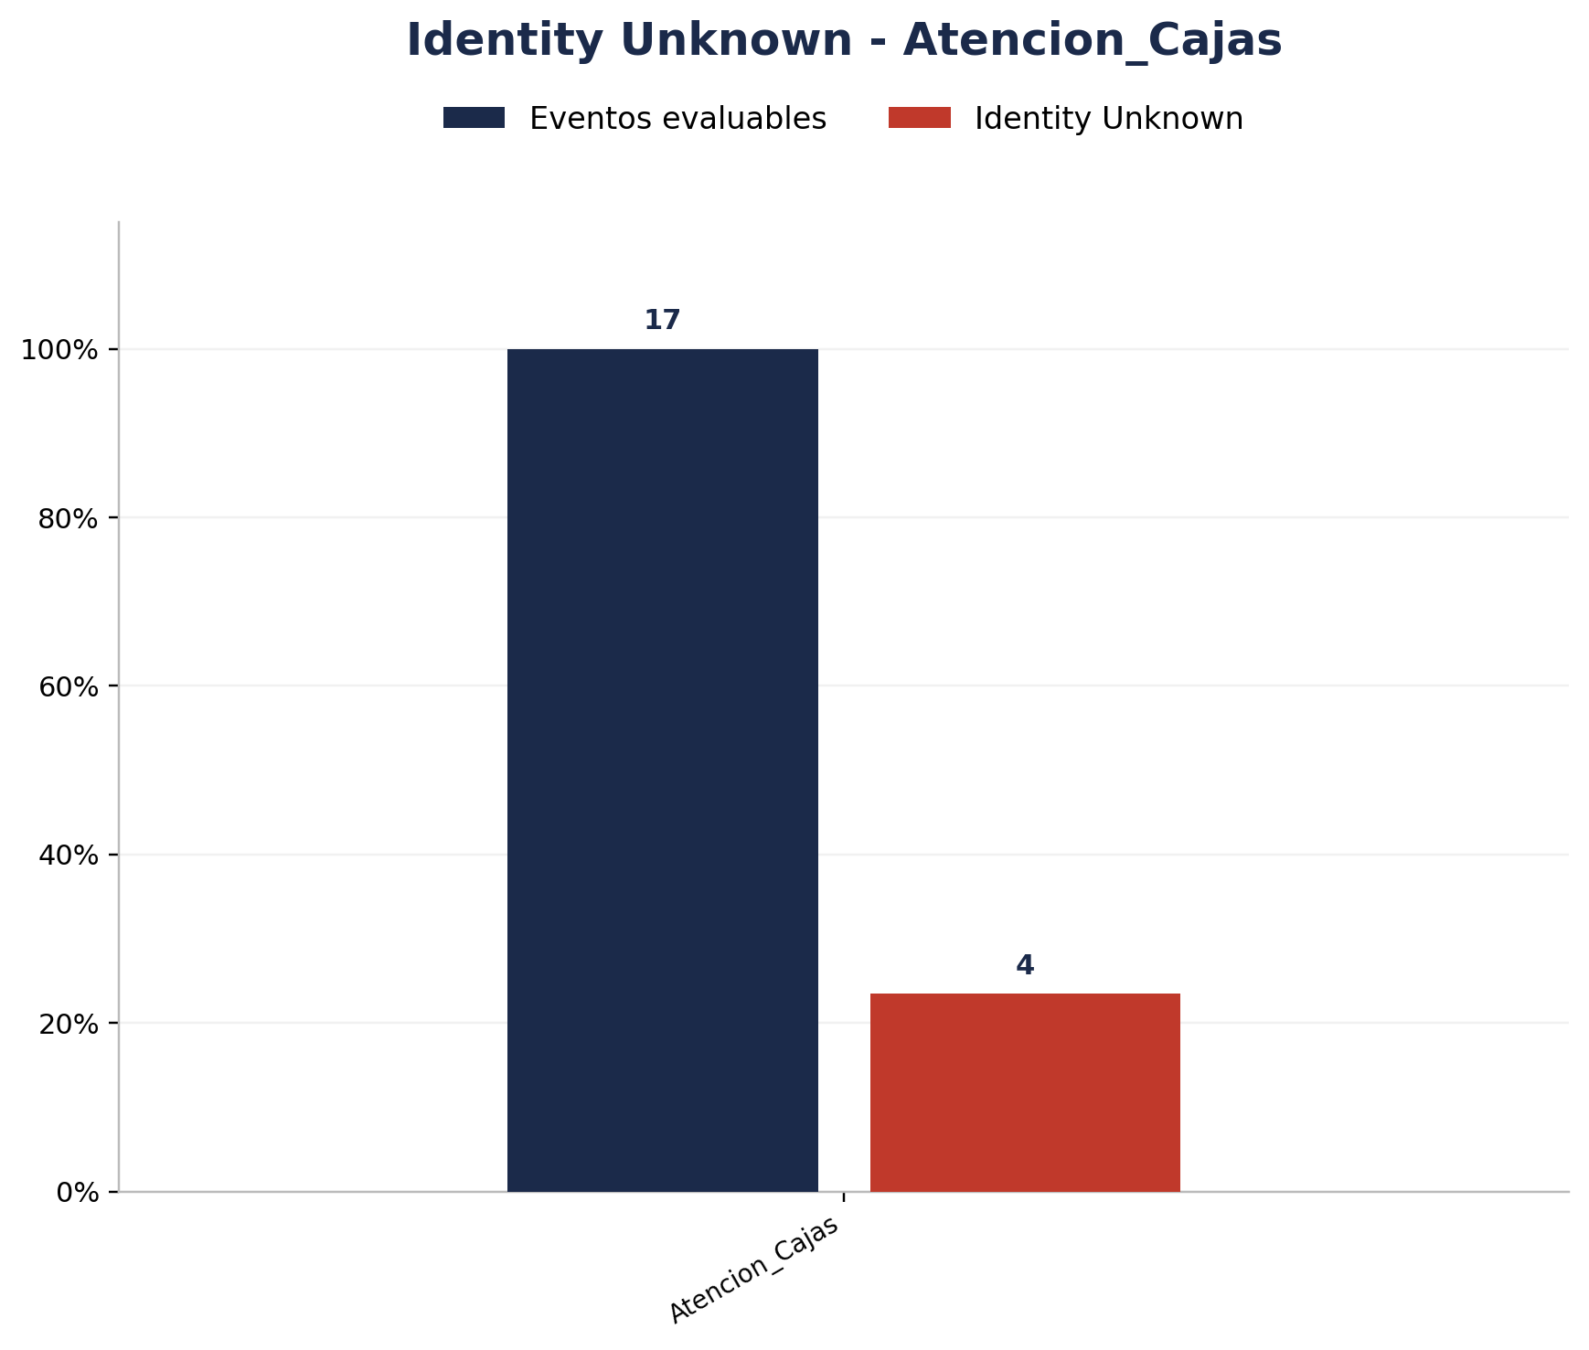
Zona | Eventos Registrados por el Sistema | Identity Unknown | % Identity Unknown
Atencion_Cajas | 17 | 4 | 23.53%

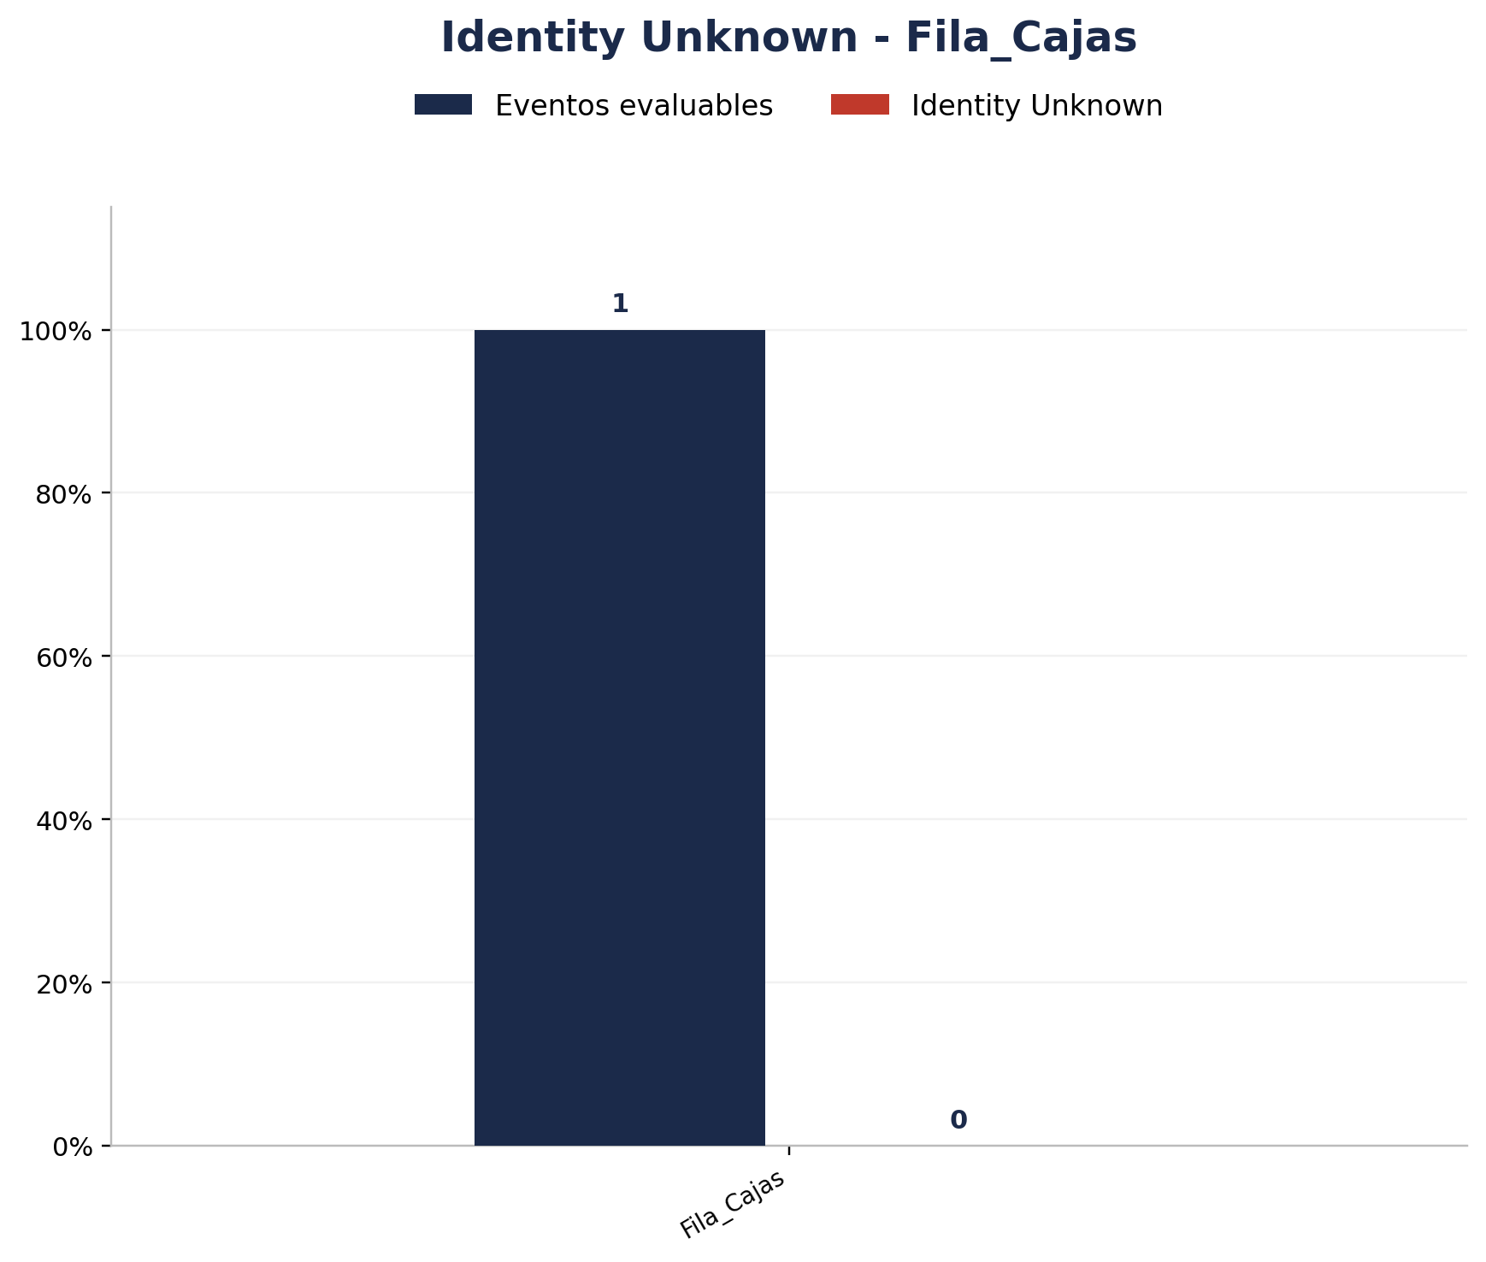
Zona | Eventos Registrados por el Sistema | Identity Unknown | % Identity Unknown
Fila_Cajas | 1 | 0 | 0.00%

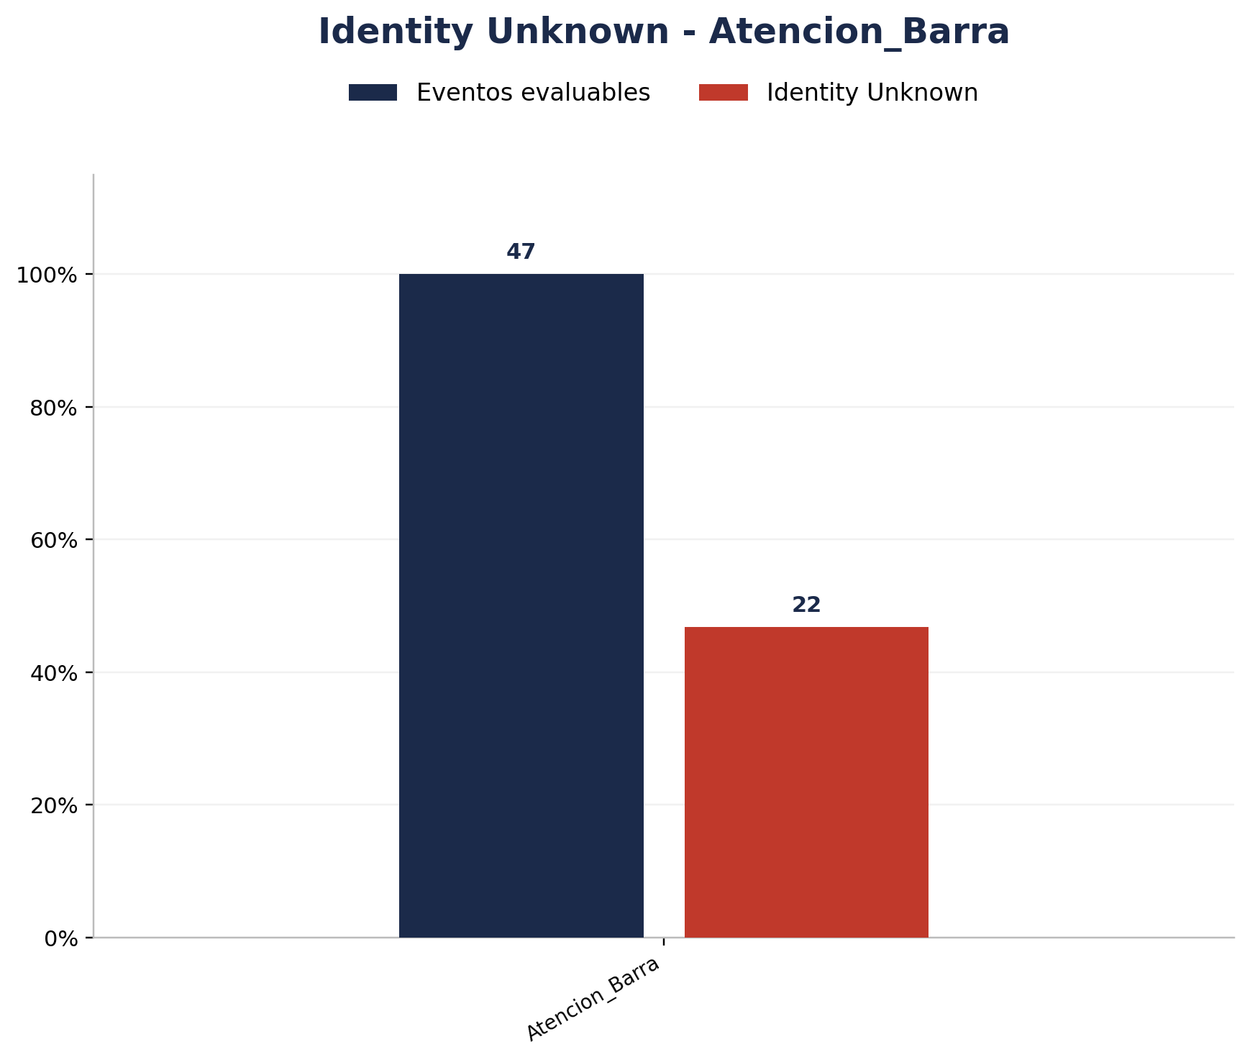
Zona | Eventos Registrados por el Sistema | Identity Unknown | % Identity Unknown
Atencion_Barra | 47 | 22 | 46.81%

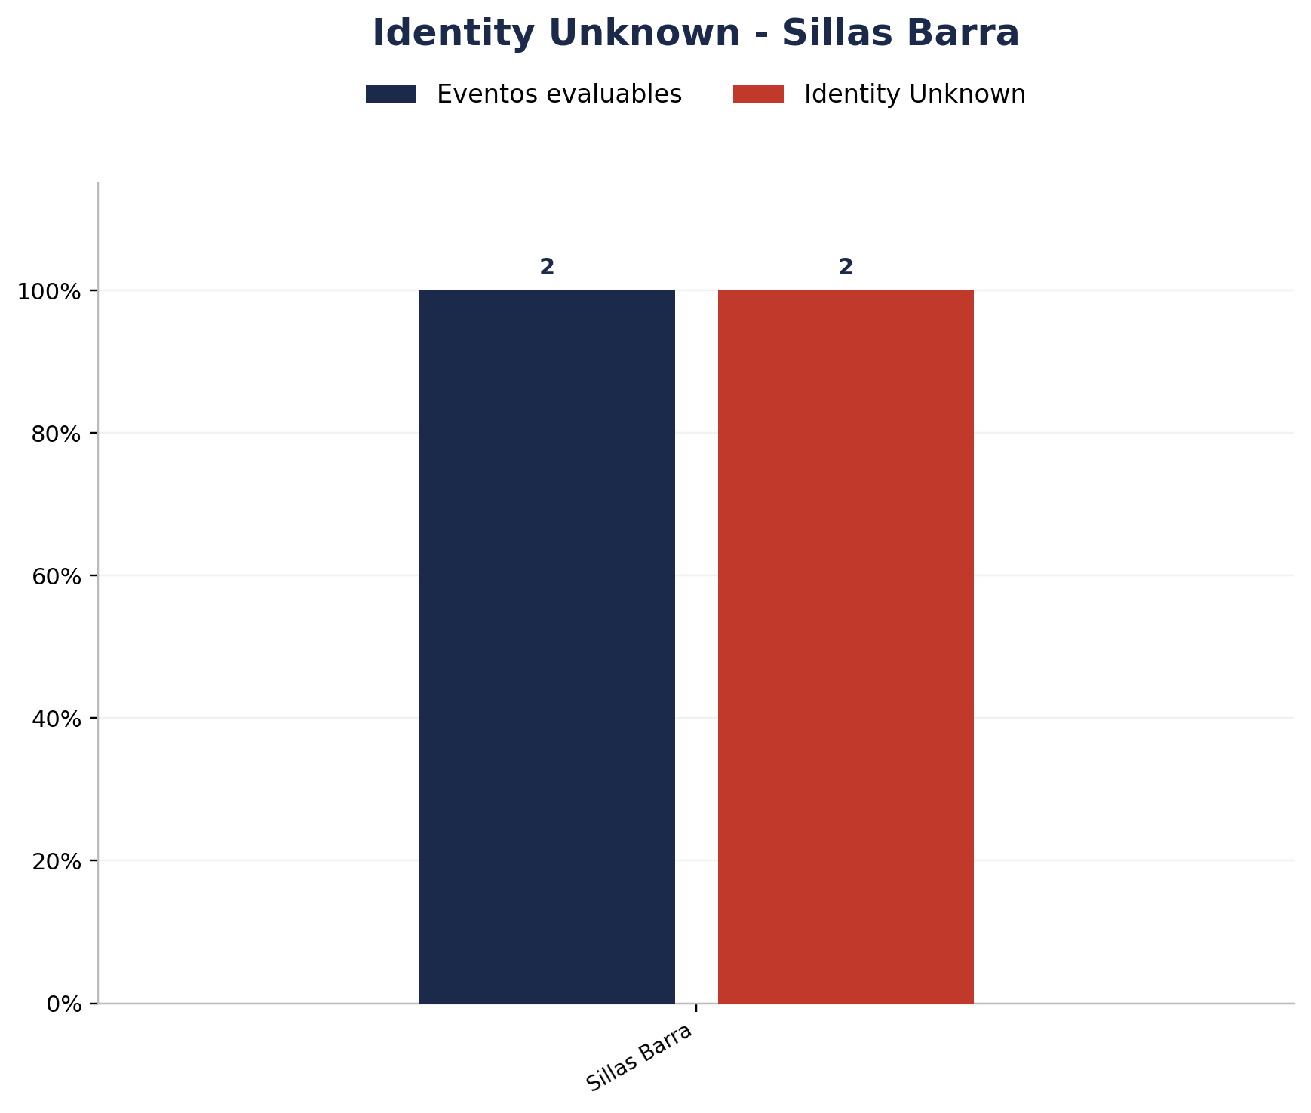
Zona | Eventos Registrados por el Sistema | Identity Unknown | % Identity Unknown
Sillas Barra | 2 | 2 | 100.00%

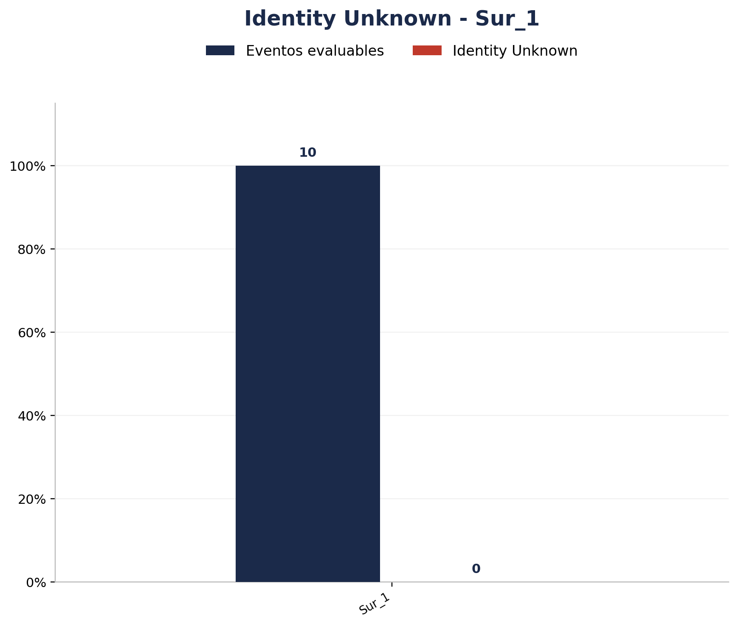
Zona | Eventos Registrados por el Sistema | Identity Unknown | % Identity Unknown
Sur_1 | 10 | 0 | 0.00%


Zona | Eventos Registrados por el Sistema | Identity Unknown | % Identity Unknown
Sur_Fila | 4 | 0 | 0.00%

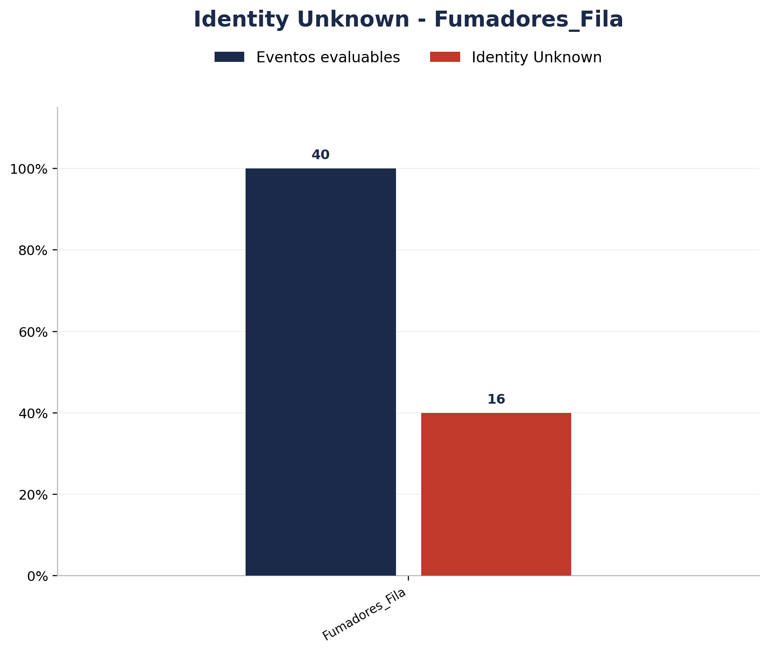
Zona | Eventos Registrados por el Sistema | Identity Unknown | % Identity Unknown
Fumadores_Fila | 40 | 16 | 40.00%

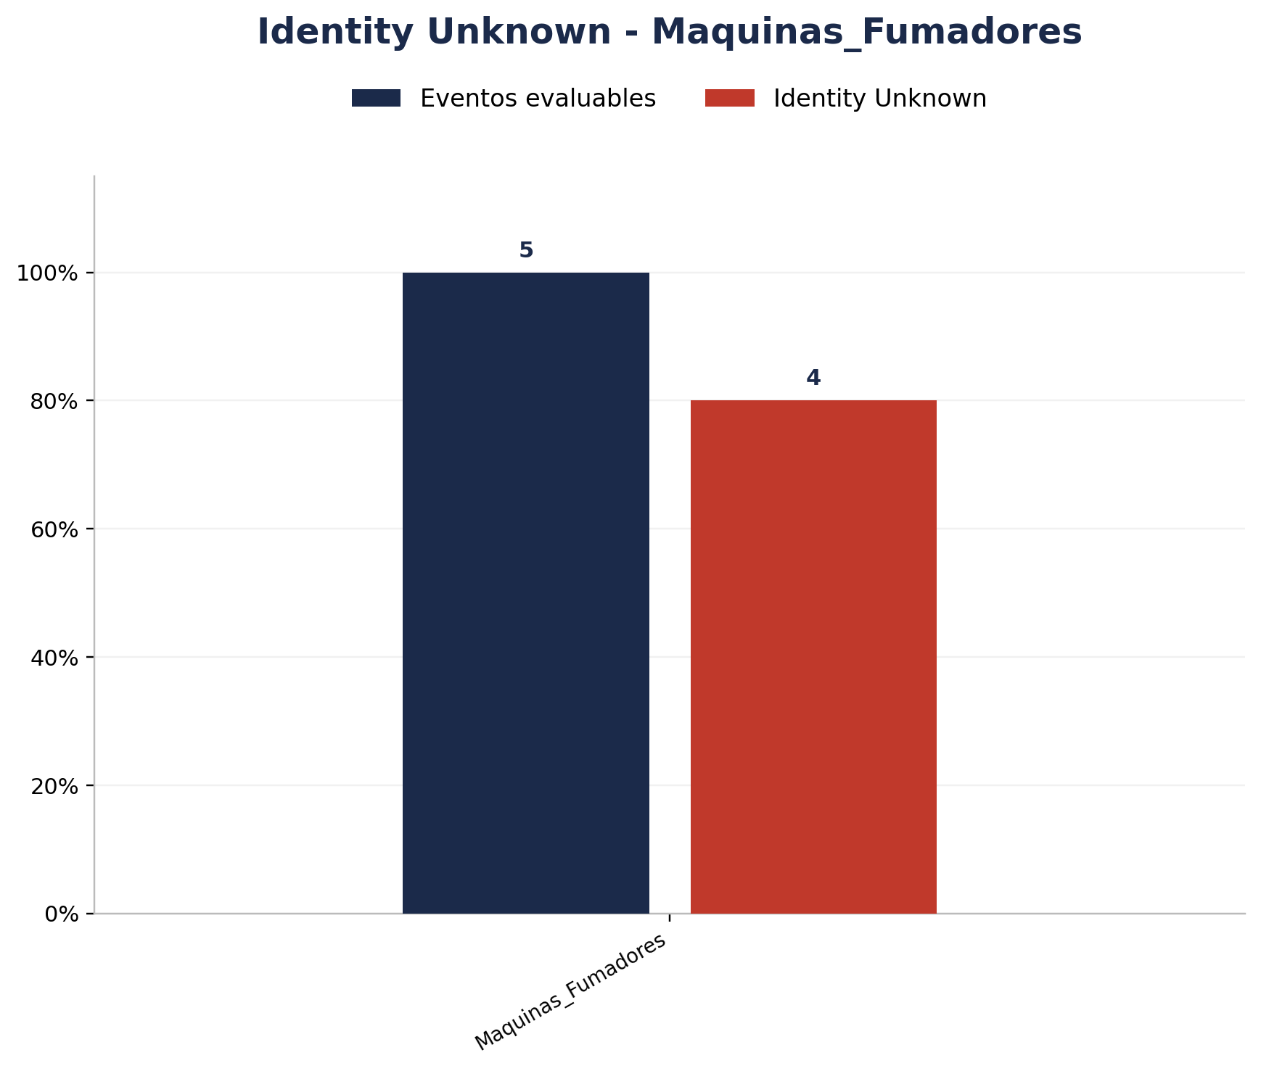
Zona | Eventos Registrados por el Sistema | Identity Unknown | % Identity Unknown
Maquinas_Fumadores | 5 | 4 | 80.00%

